Datos

 |  | Total de municipios según color |  |  |  | Total de municipios según color 24-6 ago |  |  |  | Total de municipios según color 7-20 ago |  |  |  | Total de municipios según color 21-3sept |  |  |  | Total de municipios según color |  |  |  | Total de municipios según color |  |  |  | Total de municipios según color |  |  |  |  | Total de municipios según color |  |  |  | Total de municipios según color
 |  | Amarillo | Naranja | Rojo |  | Amarillo | Naranja | Rojo |  | Amarillo | Naranja | Rojo |  | Amarillo | Naranja | Rojo |  | Amarillo | Naranja | Rojo |  | Amarillo | Naranja | Rojo |  | Amarillo | Naranja | Rojo |  | Amarillo | Naranja | Rojo |  | Amarillo | Naranja | Rojo
 |  | 94 | 86 | 160 |  | 71 | 100 | 169 |  | 49 | 85 | 206 |  | 46 | 93 | 201 |  | 74 | 101 | 165 |  | 68 | 109 | 163 |  | 97 | 121 | 122 |  | 134 | 99 | 107 |  | 145 | 107 | 88
 |  | 10 al 23 de julio |  |  |  | 24 al 6 de agosto |  |  |  | 7 al 20 de agosto |  |  |  | 21 de ago al 3 de septiembre |  |  |  | 4 al 17 de septiembre |  |  |  | 18 de sept al 1 de octubre |  |  |  | 2 al 15 de octubre |  |  |  | 16 al 29 de octubre |  |  |  | 30 de oct al 12 de nov
Departamento | Municipio | Tasa por 100K Habitantes | % de Positividad | Tasa Pruebas por 1000 Habitantes | alerta | Tasa por 100K Habitantes | % de Positividad | Tasa Pruebas por 1000 Habitantes | alerta | Tasa por 100K Habitantes | % de Positividad | Tasa Pruebas por 1000 Habitantes | alerta | Tasa por 100K Habitantes | % de Positividad | Tasa Pruebas por 1000 Habitantes | alerta | Tasa por 100K Habitantes | % de Positividad | Tasa Pruebas por 1000 Habitantes | alerta | Tasa por 100K Habitantes | % de Positividad | Tasa Pruebas por 1000 Habitantes | alerta | Tasa por 100K Habitantes | % de Positividad | Tasa Pruebas por 1000 Habitantes | alerta | Tasa por 100K Habitantes | % de Positividad | Tasa Pruebas por 1000 Habitantes | alerta | Tasa por 100K Habitantes | % de Positividad | Tasa Pruebas por 1000 Habitantes | alerta
TOTAL NACIONAL |  | 79.24 | 32.34 | 0.18 |  | 72.34 | 27.35 | 0.19 |  | 71.01 | 26.35 | 0.19 |  | 60.38 | 24.55 | 0.18 |  | 43.0 | 23 | 0.13 |  | 51.90 | 18.87 | 0.20 |  | 43.46 | 14.64 | 0.21 |  | 41.59 | 14.46 | 0.21 |  | 39.56 | 14.46 | 0.20
GUATEMALA | GUATEMALA | 339.15 | 29.17 | 0.83 | 9 | 287.48 | 22.72 | 0.90 | 8 | 190.02 | 18.31 | 0.74 | 8 | 148.22 | 17.91 | 0.59 | 8.5 | 99.7 | 17 | 0.42 | 8.5 | 122.17 | 13.36 | 0.65 | 7 | 116.78 | 9.45 | 0.88 | 6.5 | 119.44 | 11.5 | 0.74 | 7 | 129.31 | 12.9 | 0.72 | 7
GUATEMALA | SANTA CATARINA PINULA | 246.08 | 27.68 | 0.64 | 9.5 | 269.3 | 23.46 | 0.82 | 8 | 217.06 | 24.29 | 0.64 | 8.5 | 112.59 | 15.50 | 0.52 | 8.5 | 99.8 | 19 | 0.38 | 9 | 132.33 | 15.30 | 0.62 | 8 | 121.88 | 14.54 | 0.60 | 7.5 | 160.19 | 19.06 | 0.60 | 8.5 | 165.99 | 19.17 | 0.62 | 8
GUATEMALA | SAN JOSÉ PINULA | 186.55 | 29.82 | 0.45 | 9.5 | 200.2 | 26.27 | 0.54 | 9.5 | 160.39 | 21.4 | 0.54 | 8.5 | 72.8 | 15.53 | 0.33 | 9 | 91.0 | 25 | 0.26 | 9 | 129.68 | 22.01 | 0.42 | 8.5 | 81.9 | 16.51 | 0.35 | 9 | 89.86 | 18.85 | 0.34 | 9 | 101.24 | 18.86 | 0.38 | 9
GUATEMALA | SAN JOSÉ DEL GOLFO | 36.07 | 10 | 0.26 | 7 | 132.26 | 34.38 | 0.27 | 10 | 216.42 | 39.13 | 0.40 | 9.5 | 36.07 | 15.79 | 0.16 | 8 | 132.3 | 41 | 0.23 | 10 | 72.14 | 33.33 | 0.15 | 10 | 36.07 | 23.08 | 0.11 | 8 | 36.07 | 21.43 | 0.12 | 8 | 36.07 | 13.04 | 0.20 | 7
GUATEMALA | PALENCIA | 85.35 | 30.14 | 0.20 | 10 | 98.9 | 29.55 | 0.24 | 10 | 86.71 | 23.44 | 0.26 | 9 | 39.29 | 18.01 | 0.16 | 8 | 19.0 | 14 | 0.10 | 6 | 24.39 | 10.98 | 0.16 | 6 | 23.03 | 12.69 | 0.13 | 6 | 20.32 | 10.71 | 0.14 | 6 | 55.55 | 26.8 | 0.15 | 10
GUATEMALA | CHINAUTLA | 158.56 | 32.55 | 0.35 | 10 | 165.13 | 38.65 | 0.31 | 10 | 117.48 | 30.23 | 0.28 | 10 | 73.12 | 25.80 | 0.20 | 10 | 44.4 | 26 | 0.12 | 9 | 39.43 | 17.52 | 0.16 | 8 | 42.72 | 18.44 | 0.17 | 8 | 38.61 | 15.82 | 0.17 | 8 | 42.72 | 18.57 | 0.16 | 8
GUATEMALA | SAN PEDRO AYAMPUC | 83.85 | 27.36 | 0.22 | 10 | 59.46 | 20.53 | 0.21 | 9 | 59.46 | 23.64 | 0.18 | 9 | 62.51 | 32.54 | 0.14 | 10 | 67.1 | 32 | 0.15 | 10 | 73.18 | 29.45 | 0.18 | 10 | 45.74 | 22.22 | 0.15 | 8 | 30.49 | 12.42 | 0.18 | 7 | 27.44 | 15.52 | 0.13 | 8
GUATEMALA | MIXCO | 241.22 | 28.37 | 0.61 | 9.5 | 203.82 | 24.21 | 0.60 | 8.5 | 162.77 | 22.52 | 0.52 | 8.5 | 108.99 | 19.69 | 0.40 | 8.5 | 77.4 | 19 | 0.29 | 9 | 96.25 | 17.03 | 0.40 | 8.5 | 87.15 | 14.31 | 0.44 | 7.5 | 82.5 | 14.36 | 0.41 | 7.5 | 104.74 | 16.6 | 0.45 | 8.5
GUATEMALA | SAN PEDRO SACATEPÉQUEZ | 75.06 | 42.27 | 0.13 | 10 | 87.88 | 43.64 | 0.14 | 10 | 60.41 | 44 | 0.10 | 10 | 21.97 | 25.53 | 0.06 | 8 | 22.0 | 21 | 0.07 | 7 | 14.65 | 13.56 | 0.08 | 5 | 53.09 | 39.73 | 0.10 | 9 | 102.52 | 32.37 | 0.23 | 10 | 54.92 | 17.54 | 0.22 | 8
GUATEMALA | SAN JUAN SACATEPÉQUEZ | 48.04 | 31.07 | 0.11 | 9 | 46.6 | 28.79 | 0.12 | 9 | 48.04 | 30.93 | 0.11 | 9 | 22.03 | 18.89 | 0.08 | 7 | 16.3 | 16 | 0.07 | 7 | 24.56 | 18.09 | 0.10 | 7 | 27.09 | 16.67 | 0.12 | 8 | 28.18 | 15.76 | 0.13 | 8 | 47.68 | 17.32 | 0.20 | 8
GUATEMALA | SAN RAYMUNDO | 33.87 | 34.21 | 0.07 | 9 | 57.31 | 24.72 | 0.17 | 9 | 62.52 | 33.8 | 0.13 | 10 | 52.1 | 31.75 | 0.12 | 9 | 65.1 | 36 | 0.13 | 10 | 49.5 | 30.16 | 0.12 | 9 | 31.26 | 27.27 | 0.08 | 9 | 39.08 | 26.79 | 0.10 | 9 | 23.45 | 18 | 0.09 | 7
GUATEMALA | CHUARRANCHO | 5.57 | 10 | 0.04 | 5 | 16.71 | 30 | 0.04 | 8 | 16.71 | 18.75 | 0.06 | 7 | 5.57 | 5.00 | 0.08 | 5 | 0.0 | 0 | 0.06 | 4 | 44.55 | 27.59 | 0.12 | 9 | 38.98 | 28 | 0.10 | 9 | 0 | 0 | 0.08 | 4 | 0 | 0 | 0.06 | 4
GUATEMALA | FRAIJANES | 217.31 | 25.52 | 0.61 | 9.5 | 176.76 | 20.84 | 0.61 | 8.5 | 256.23 | 28.47 | 0.64 | 9.5 | 113.52 | 22.80 | 0.36 | 9 | 94.1 | 19 | 0.36 | 9 | 82.71 | 11.56 | 0.51 | 7.5 | 89.19 | 11.88 | 0.54 | 7.5 | 68.11 | 8.79 | 0.55 | 7.5 | 74.6 | 9.85 | 0.54 | 7.5
GUATEMALA | AMATITLÁN | 172.76 | 35.97 | 0.34 | 10 | 101.62 | 24.04 | 0.30 | 9 | 79.27 | 23.88 | 0.24 | 9 | 73.85 | 24.44 | 0.22 | 9 | 27.1 | 16 | 0.12 | 8 | 42 | 17.71 | 0.17 | 8 | 27.78 | 11.88 | 0.17 | 7 | 39.97 | 19.6 | 0.15 | 8 | 45.39 | 14.14 | 0.23 | 7
GUATEMALA | VILLA NUEVA | 215.06 | 33.75 | 0.46 | 9.5 | 136.91 | 24.3 | 0.40 | 8.5 | 111.3 | 21.61 | 0.37 | 9 | 65.23 | 19.27 | 0.24 | 9 | 37.9 | 17 | 0.16 | 8 | 58.98 | 17.24 | 0.24 | 9 | 46.07 | 14.14 | 0.23 | 7 | 59.42 | 15.8 | 0.27 | 9 | 51.88 | 10.53 | 0.35 | 7
GUATEMALA | VILLA CANALES | 119.38 | 27.86 | 0.31 | 10 | 91.5 | 22.47 | 0.29 | 9 | 83.02 | 21.96 | 0.27 | 9 | 47.87 | 19.36 | 0.18 | 8 | 23.0 | 17 | 0.10 | 7 | 32.72 | 13.33 | 0.18 | 7 | 25.45 | 9.74 | 0.19 | 7 | 33.93 | 12.73 | 0.19 | 7 | 40.6 | 11.82 | 0.25 | 7
GUATEMALA | SAN MIGUEL PETAPA | 209.74 | 29.93 | 0.50 | 9.5 | 149.23 | 22.05 | 0.48 | 8.5 | 154.73 | 20.79 | 0.53 | 8.5 | 88.02 | 23.75 | 0.26 | 9 | 67.4 | 24 | 0.20 | 9 | 76.33 | 17.93 | 0.30 | 9 | 68.77 | 16.42 | 0.30 | 9 | 74.27 | 18.72 | 0.28 | 9 | 83.9 | 17.4 | 0.34 | 9
EL PROGRESO | GUASTATOYA | 155.55 | 21.43 | 0.52 | 9.5 | 292.58 | 33.62 | 0.62 | 9.5 | 233.32 | 47.37 | 0.35 | 10 | 470.35 | 17.28 | 1.94 | 7.5 | 148.1 | 21 | 0.50 | 8.5 | 477.76 | 23.67 | 1.44 | 7.5 | 314.8 | 25.07 | 0.90 | 8.5 | 151.85 | 17.23 | 0.63 | 8 | 303.69 | 18.85 | 1.15 | 7.5
EL PROGRESO | MORAZÁN | 39.76 | 20 | 0.14 | 8 | 79.51 | 45.45 | 0.12 | 10 | 47.71 | 28.57 | 0.12 | 9 | 87.46 | 37.93 | 0.16 | 10 | 23.9 | 14 | 0.12 | 6 | 15.9 | 10.53 | 0.11 | 6 | 23.85 | 7.69 | 0.22 | 6 | 15.9 | 28.57 | 0.04 | 8 | 31.8 | 10.26 | 0.22 | 7
EL PROGRESO | SAN AGUSTÍN ACASAGUASTLÁN | 67.78 | 28.68 | 0.17 | 10 | 86.1 | 31.97 | 0.19 | 10 | 64.12 | 33.02 | 0.14 | 10 | 45.8 | 29.41 | 0.11 | 9 | 22.0 | 4 | 0.42 | 4.5 | 27.48 | 5.38 | 0.37 | 7 | 18.32 | 4.12 | 0.32 | 5 | 25.65 | 11.2 | 0.16 | 7 | 208.84 | 16.1 | 0.93 | 7.5
EL PROGRESO | SAN CRISTÓBAL ACASAGUASTLÁN | 0 | 0 | 0.05 | 4 | 127.37 | 32.26 | 0.28 | 10 | 229.27 | 60 | 0.27 | 10 | 50.95 | 18.18 | 0.20 | 8 | 0.0 | 0 | 0.06 | 4 | 25.47 | 22.22 | 0.08 | 8 | 38.21 | 11.11 | 0.25 | 7 | 50.95 | 16 | 0.23 | 8 | 76.42 | 16.67 | 0.33 | 9
EL PROGRESO | EL JÍCARO | 29.61 | 5.97 | 0.35 | 7 | 303.52 | 47.13 | 0.46 | 9.5 | 37.02 | 38.46 | 0.07 | 9 | 140.66 | 11.18 | 0.90 | 7 | 14.8 | 2 | 0.46 | 3.5 | 66.63 | 7.50 | 0.63 | 7 | 125.85 | 8.81 | 1.02 | 6.5 | 59.22 | 24.24 | 0.17 | 9 | 74.03 | 14.71 | 0.36 | 8
EL PROGRESO | SANSARE | 110.82 | 55.56 | 0.14 | 10 | 51.72 | 41.18 | 0.09 | 9 | 73.88 | 22.22 | 0.24 | 9 | 66.49 | 7.44 | 0.64 | 7.5 | 36.9 | 5 | 0.57 | 5.5 | 140.38 | 15.97 | 0.63 | 8 | 59.11 | 15.69 | 0.27 | 9 | 36.94 | 14.29 | 0.18 | 7 | 29.55 | 5.26 | 0.40 | 6.5
EL PROGRESO | SANARATE | 78.58 | 28.21 | 0.20 | 10 | 95.24 | 35.71 | 0.19 | 10 | 104.77 | 43.14 | 0.17 | 10 | 80.96 | 24.82 | 0.23 | 9 | 42.9 | 20 | 0.15 | 8 | 45.24 | 24.36 | 0.13 | 8 | 64.29 | 10.89 | 0.42 | 7.5 | 59.53 | 23.15 | 0.18 | 9 | 21.43 | 9.78 | 0.16 | 6
EL PROGRESO | SAN ANTONIO LA PAZ | 231.69 | 40.48 | 0.41 | 9.5 | 95.4 | 20.39 | 0.33 | 9 | 77.23 | 34 | 0.16 | 10 | 45.43 | 16.39 | 0.20 | 8 | 4.5 | 1 | 0.36 | 4 | 131.75 | 17.37 | 0.54 | 8.5 | 77.23 | 31.48 | 0.18 | 10 | 118.12 | 18.44 | 0.46 | 8.5 | 72.69 | 17.98 | 0.29 | 9
SACATEPEQUEZ | ANTIGUA GUATEMALA | 310.26 | 31.1 | 0.71 | 9 | 257.12 | 36.14 | 0.51 | 9.5 | 277.69 | 34.99 | 0.57 | 9.5 | 200.56 | 25.6 | 0.56 | 9.5 | 101.1 | 14 | 0.51 | 7.5 | 118.28 | 12.45 | 0.68 | 7 | 145.7 | 12.71 | 0.82 | 6.5 | 61.71 | 6.37 | 0.69 | 7 | 54.85 | 7.75 | 0.51 | 6.5
SACATEPEQUEZ | JOCOTENANGO | 272.02 | 34.62 | 0.56 | 9.5 | 237.48 | 37.16 | 0.46 | 9.5 | 177.03 | 28.08 | 0.45 | 9.5 | 168.39 | 25.49 | 0.47 | 9.5 | 142.5 | 22 | 0.47 | 8.5 | 151.12 | 9.28 | 1.16 | 6.5 | 168.39 | 15 | 0.80 | 7 | 138.17 | 14.61 | 0.68 | 7 | 77.72 | 11.84 | 0.47 | 7.5
SACATEPEQUEZ | PASTORES | 206.3 | 38.1 | 0.39 | 10 | 118.62 | 44.23 | 0.19 | 10 | 87.68 | 23.94 | 0.26 | 9 | 97.99 | 20.21 | 0.35 | 9 | 41.3 | 13 | 0.23 | 7 | 51.58 | 5.88 | 0.63 | 6 | 56.73 | 11.96 | 0.34 | 8 | 103.15 | 15.63 | 0.47 | 8.5 | 51.58 | 10.75 | 0.34 | 7
SACATEPEQUEZ | SUMPANGO | 72.93 | 35.11 | 0.15 | 10 | 83.98 | 37.25 | 0.16 | 10 | 141.44 | 47.76 | 0.21 | 10 | 81.77 | 31.36 | 0.19 | 10 | 55.3 | 30 | 0.13 | 10 | 72.93 | 27.27 | 0.19 | 10 | 99.45 | 14.15 | 0.50 | 7.5 | 59.67 | 15.34 | 0.28 | 9 | 134.81 | 19.12 | 0.50 | 8.5
SACATEPEQUEZ | SANTO DOMINGO XENACOJ | 42.49 | 25 | 0.12 | 9 | 148.71 | 58.33 | 0.18 | 10 | 162.88 | 54.76 | 0.21 | 10 | 99.14 | 51.85 | 0.14 | 10 | 0.0 | 0 | 0.03 | 4 | 28.33 | 19.05 | 0.11 | 8 | 127.47 | 11.69 | 0.78 | 7 | 49.57 | 19.44 | 0.18 | 8 | 212.45 | 20.27 | 0.75 | 8
SACATEPEQUEZ | SANTIAGO SACATEPÉQUEZ | 101.62 | 29.37 | 0.25 | 10 | 90.64 | 32.04 | 0.20 | 10 | 90.64 | 28.95 | 0.22 | 10 | 32.96 | 12.77 | 0.18 | 7 | 35.7 | 21 | 0.12 | 8 | 120.85 | 26.83 | 0.32 | 10 | 74.16 | 20.3 | 0.26 | 9 | 24.72 | 5.63 | 0.31 | 6 | 30.21 | 10.58 | 0.20 | 7
SACATEPEQUEZ | SAN BARTOLOMÉ MILPAS ALTAS | 199.55 | 36.96 | 0.39 | 10 | 93.91 | 24.24 | 0.28 | 9 | 93.91 | 30.77 | 0.22 | 10 | 35.22 | 14.29 | 0.18 | 7 | 58.7 | 24 | 0.18 | 9 | 105.65 | 23.68 | 0.32 | 9 | 152.6 | 12.15 | 0.90 | 6.5 | 140.86 | 15.38 | 0.65 | 8 | 117.38 | 27.03 | 0.31 | 10
SACATEPEQUEZ | SAN LUCAS SACATEPÉQUEZ | 277.73 | 31.98 | 0.62 | 9.5 | 217.96 | 25.41 | 0.61 | 9.5 | 203.9 | 25.55 | 0.57 | 9.5 | 175.78 | 25.38 | 0.49 | 9.5 | 77.3 | 16 | 0.35 | 9 | 126.56 | 11.76 | 0.77 | 7 | 133.59 | 15.64 | 0.61 | 8 | 94.92 | 10.15 | 0.67 | 7 | 94.92 | 10.84 | 0.63 | 7
SACATEPEQUEZ | SANTA LUCÍA MILPAS ALTAS | 122.69 | 22.34 | 0.39 | 10 | 116.85 | 28.57 | 0.29 | 10 | 128.53 | 24.72 | 0.37 | 9 | 140.22 | 30.77 | 0.33 | 10 | 52.6 | 15 | 0.25 | 7 | 58.42 | 10.53 | 0.40 | 7.5 | 87.64 | 21.13 | 0.30 | 9 | 116.85 | 16.95 | 0.49 | 8.5 | 151.9 | 20.16 | 0.54 | 8.5
SACATEPEQUEZ | MAGDALENA MILPAS ALTAS | 126.24 | 22.54 | 0.40 | 9.5 | 126.24 | 32 | 0.28 | 10 | 39.45 | 16.67 | 0.17 | 8 | 94.68 | 29.27 | 0.23 | 10 | 47.3 | 16 | 0.21 | 8 | 63.12 | 13.56 | 0.33 | 8 | 31.56 | 12.9 | 0.17 | 7 | 55.23 | 14.29 | 0.28 | 8 | 39.45 | 9.43 | 0.30 | 7
SACATEPEQUEZ | SANTA MARÍA DE JESÚS | 30.22 | 22.86 | 0.09 | 9 | 45.33 | 28.57 | 0.11 | 9 | 41.55 | 23.4 | 0.13 | 8 | 26.44 | 21.21 | 0.09 | 8 | 11.3 | 18 | 0.05 | 6 | 18.89 | 3.97 | 0.34 | 5 | 30.22 | 13.79 | 0.16 | 7 | 11.33 | 9.09 | 0.09 | 5 | 11.33 | 6.52 | 0.12 | 5
SACATEPEQUEZ | CIUDAD VIEJA | 212.06 | 38.99 | 0.39 | 10 | 94.8 | 27.34 | 0.25 | 10 | 142.2 | 41.91 | 0.24 | 10 | 64.87 | 25 | 0.19 | 9 | 84.8 | 22 | 0.27 | 9 | 27.44 | 6.32 | 0.31 | 7 | 89.81 | 18.56 | 0.35 | 9 | 42.41 | 11.41 | 0.27 | 7 | 37.42 | 7.89 | 0.34 | 7
SACATEPEQUEZ | SAN MIGUEL DUEÑAS | 157.57 | 30.77 | 0.37 | 10 | 91.92 | 35 | 0.19 | 10 | 85.35 | 29.55 | 0.21 | 10 | 78.79 | 32.43 | 0.17 | 10 | 98.5 | 14 | 0.50 | 7.5 | 72.22 | 10.78 | 0.48 | 7.5 | 19.7 | 6.12 | 0.23 | 6 | 19.7 | 3.49 | 0.40 | 4.5 | 0 | 0 | 0.20 | 4
SACATEPEQUEZ | ALOTENANGO | 64.78 | 27.27 | 0.17 | 10 | 50.38 | 31.11 | 0.12 | 9 | 75.57 | 28.77 | 0.19 | 10 | 53.98 | 23.44 | 0.16 | 8 | 97.2 | 24 | 0.29 | 9 | 64.78 | 12.77 | 0.36 | 8 | 32.39 | 11.11 | 0.21 | 7 | 50.38 | 16.67 | 0.22 | 8 | 25.19 | 4.9 | 0.37 | 6
SACATEPEQUEZ | SAN ANTONIO AGUAS CALIENTES | 56.28 | 23.33 | 0.17 | 10 | 72.36 | 31.03 | 0.17 | 10 | 64.32 | 30.77 | 0.15 | 10 | 64.32 | 34.78 | 0.13 | 10 | 104.5 | 32 | 0.24 | 10 | 40.2 | 13.89 | 0.21 | 7 | 32.16 | 14.29 | 0.16 | 7 | 120.6 | 13.89 | 0.62 | 7 | 24.12 | 11.11 | 0.16 | 6
SACATEPEQUEZ | SANTA CATARINA BARAHONA | 89.29 | 66.67 | 0.10 | 10 | 44.64 | 25 | 0.13 | 8 | 44.64 | 33.33 | 0.10 | 9 | 22.32 | 14.29 | 0.11 | 6 | 0.0 | 0 | 0.41 | 3.5 | 0 | 0.00 | 0.08 | 4 | 66.96 | 27.27 | 0.18 | 10 | 0 | 0 | 0.10 | 4 | 0 | 0 | 0.08 | 4
CHIMALTENANGO | CHIMALTENANGO | 72.71 | 24.85 | 0.21 | 10 | 114.38 | 31.46 | 0.26 | 10 | 106.4 | 33.06 | 0.23 | 10 | 66.5 | 25.34 | 0.19 | 10 | 40.8 | 31 | 0.10 | 9 | 71.82 | 28.52 | 0.18 | 10 | 78.03 | 26.99 | 0.21 | 10 | 72.71 | 17.83 | 0.29 | 9 | 91.33 | 18.1 | 0.36 | 9
CHIMALTENANGO | SAN JOSÉ POAQUIL | 9.1 | 27.27 | 0.02 | 7 | 3.03 | 16.67 | 0.01 | 6 | 9.1 | 18.75 | 0.03 | 6 | 0 | 0 | 0.03 | 4 | 6.1 | 50 | 0.01 | 7 | 9.1 | 37.50 | 0.02 | 7 | 15.17 | 11.9 | 0.09 | 6 | 36.4 | 21.82 | 0.12 | 8 | 3.03 | 3.85 | 0.06 | 4
CHIMALTENANGO | SAN MARTÍN JILOTEPEQUE | 3.26 | 13.04 | 0.02 | 5 | 6.51 | 26.09 | 0.02 | 7 | 7.6 | 25.93 | 0.02 | 7 | 7.6 | 17.5 | 0.03 | 6 | 6.5 | 16 | 0.03 | 6 | 22.8 | 33.33 | 0.05 | 8 | 17.37 | 17.58 | 0.07 | 7 | 6.51 | 7.89 | 0.06 | 5 | 10.86 | 13.33 | 0.06 | 5
CHIMALTENANGO | SAN JUAN COMALAPA | 10.31 | 24 | 0.03 | 7 | 20.63 | 36.36 | 0.04 | 8 | 30.94 | 28.13 | 0.08 | 9 | 22.35 | 17.57 | 0.09 | 7 | 20.6 | 24 | 0.06 | 7 | 42.97 | 13.66 | 0.22 | 7 | 20.63 | 24.49 | 0.06 | 7 | 25.78 | 27.78 | 0.07 | 9 | 18.91 | 15.94 | 0.08 | 7
CHIMALTENANGO | SANTA APOLONIA | 17.27 | 30.77 | 0.04 | 8 | 4.32 | 33.33 | 0.01 | 7 | 34.53 | 40 | 0.06 | 9 | 38.85 | 45 | 0.06 | 9 | 8.6 | 17 | 0.04 | 6 | 17.27 | 66.67 | 0.02 | 8 | 8.63 | 25 | 0.02 | 6 | 56.12 | 52 | 0.08 | 10 | 30.22 | 53.85 | 0.04 | 9
CHIMALTENANGO | TECPÁN GUATEMALA | 11.02 | 27.27 | 0.03 | 7 | 18.37 | 33.9 | 0.04 | 8 | 43.16 | 41.96 | 0.07 | 9 | 28.47 | 29.52 | 0.07 | 9 | 13.8 | 15 | 0.06 | 6 | 20.2 | 36.67 | 0.04 | 8 | 15.61 | 26.15 | 0.04 | 8 | 39.49 | 28.67 | 0.10 | 9 | 9.18 | 10.99 | 0.06 | 5
CHIMALTENANGO | PATZÚN | 15.81 | 36.67 | 0.03 | 8 | 23 | 35.56 | 0.05 | 8 | 27.31 | 28.79 | 0.07 | 9 | 10.06 | 21.21 | 0.03 | 6 | 11.5 | 50 | 0.02 | 7 | 25.88 | 33.33 | 0.06 | 9 | 10.06 | 14.58 | 0.05 | 5 | 30.19 | 14.19 | 0.15 | 7 | 8.63 | 10.71 | 0.06 | 5
CHIMALTENANGO | POCHUTA | 18.19 | 50 | 0.03 | 8 | 18.19 | 25 | 0.05 | 7 | 63.66 | 46.67 | 0.10 | 10 | 27.28 | 16.67 | 0.12 | 8 | 54.6 | 75 | 0.05 | 9 | 27.28 | 30.00 | 0.06 | 9 | 36.38 | 26.67 | 0.10 | 9 | 0 | 0 | 0.08 | 4 | 9.09 | 3.45 | 0.19 | 4
CHIMALTENANGO | PATZICÍA | 27.96 | 47.83 | 0.04 | 9 | 35.59 | 35.9 | 0.07 | 9 | 45.76 | 36 | 0.09 | 9 | 30.51 | 26.67 | 0.08 | 9 | 33.1 | 33 | 0.07 | 9 | 22.88 | 24.32 | 0.07 | 7 | 10.17 | 8.89 | 0.08 | 5 | 38.13 | 28.85 | 0.09 | 9 | 15.25 | 10 | 0.11 | 6
CHIMALTENANGO | SANTA CRUZ BALANYÁ | 103.33 | 61.11 | 0.12 | 10 | 93.93 | 50 | 0.13 | 10 | 93.93 | 41.67 | 0.16 | 10 | 46.97 | 29.41 | 0.11 | 9 | 84.5 | 64 | 0.09 | 10 | 56.36 | 24.00 | 0.17 | 9 | 75.15 | 33.33 | 0.16 | 10 | 18.79 | 7.69 | 0.17 | 6 | 75.15 | 21.05 | 0.25 | 9
CHIMALTENANGO | ACATENANGO | 10.7 | 23.08 | 0.03 | 7 | 21.4 | 42.86 | 0.04 | 8 | 10.7 | 11.54 | 0.07 | 5 | 3.57 | 12.5 | 0.02 | 5 | 0.0 | 0 | 0.02 | 4 | 57.06 | 44.44 | 0.09 | 10 | 14.26 | 21.05 | 0.05 | 6 | 0 | 0 | 0.09 | 4 | 21.4 | 7.79 | 0.20 | 6
CHIMALTENANGO | YEPOCAPA | 16.95 | 38.89 | 0.03 | 8 | 60.53 | 49.02 | 0.09 | 10 | 48.42 | 45.45 | 0.08 | 9 | 12.11 | 16.13 | 0.05 | 6 | 7.3 | 19 | 0.03 | 6 | 2.42 | 11.11 | 0.02 | 5 | 12.11 | 21.74 | 0.04 | 6 | 2.42 | 8.33 | 0.02 | 5 | 9.68 | 20 | 0.03 | 6
CHIMALTENANGO | SAN ANDRÉS ITZAPA | 34.69 | 31.58 | 0.08 | 9 | 28.91 | 22.22 | 0.09 | 8 | 46.25 | 26.23 | 0.13 | 9 | 60.71 | 38.18 | 0.11 | 10 | 2.9 | 8 | 0.03 | 5 | 14.45 | 16.13 | 0.06 | 6 | 14.45 | 15.63 | 0.07 | 6 | 2.89 | 2.86 | 0.07 | 4 | 11.56 | 17.39 | 0.05 | 6
CHIMALTENANGO | PARRAMOS | 55.86 | 35.48 | 0.11 | 10 | 15.23 | 12 | 0.09 | 6 | 40.62 | 32 | 0.09 | 9 | 40.62 | 34.78 | 0.08 | 9 | 20.3 | 20 | 0.07 | 7 | 71.09 | 35.90 | 0.14 | 10 | 20.31 | 20 | 0.07 | 7 | 91.4 | 19.78 | 0.33 | 9 | 91.4 | 52.94 | 0.12 | 10
CHIMALTENANGO | ZARAGOZA | 14.05 | 13.33 | 0.08 | 5 | 24.58 | 17.5 | 0.10 | 7 | 49.17 | 27.45 | 0.13 | 9 | 59.71 | 39.53 | 0.11 | 10 | 45.7 | 38 | 0.09 | 9 | 56.19 | 48.48 | 0.08 | 10 | 45.66 | 33.33 | 0.10 | 9 | 10.54 | 7.32 | 0.10 | 5 | 17.56 | 10 | 0.13 | 6
CHIMALTENANGO | EL TEJAR | 39.79 | 19.57 | 0.15 | 8 | 44.21 | 20 | 0.16 | 8 | 66.32 | 23.81 | 0.20 | 9 | 101.69 | 37.1 | 0.20 | 10 | 35.4 | 21 | 0.12 | 8 | 88.43 | 35.09 | 0.18 | 10 | 70.74 | 22.86 | 0.22 | 9 | 92.85 | 30.88 | 0.21 | 10 | 39.79 | 10.23 | 0.28 | 7
ESCUINTLA | ESCUINTLA | 246.27 | 58.26 | 0.30 | 10 | 175.22 | 34.15 | 0.37 | 10 | 110.19 | 28.28 | 0.28 | 10 | 34.92 | 14.18 | 0.18 | 7 | 24.1 | 18 | 0.10 | 7 | 27.7 | 11.89 | 0.17 | 7 | 16.26 | 8.91 | 0.13 | 6 | 7.23 | 3.64 | 0.14 | 4 | 8.43 | 5.41 | 0.11 | 5
ESCUINTLA | SANTA LUCÍA COTZUMALGUAPA | 90.34 | 47.06 | 0.14 | 10 | 37.91 | 16.49 | 0.16 | 8 | 17.74 | 21.15 | 0.06 | 7 | 10.49 | 13.54 | 0.06 | 5 | 12.1 | 17 | 0.05 | 6 | 35.49 | 34.11 | 0.07 | 9 | 0.81 | 1.54 | 0.04 | 4 | 5.65 | 6.48 | 0.06 | 5 | 3.23 | 5.06 | 0.05 | 5
ESCUINTLA | LA DEMOCRACIA | 3.92 | 25 | 0.01 | 7 | 23.55 | 37.5 | 0.04 | 8 | 35.32 | 52.94 | 0.05 | 9 | 11.77 | 33.33 | 0.03 | 7 | 19.6 | 29 | 0.05 | 8 | 11.77 | 20.00 | 0.04 | 6 | 0 | 0 | 0.03 | 4 | 0 | 0 | 0.05 | 4 | 0 | 0 | 0.03 | 4
ESCUINTLA | SIQUINALÁ | 35.05 | 42.86 | 0.06 | 9 | 27.26 | 22.58 | 0.09 | 8 | 15.58 | 6.56 | 0.17 | 6 | 31.16 | 30.77 | 0.07 | 9 | 3.9 | 11 | 0.03 | 5 | 15.58 | 19.05 | 0.06 | 7 | 7.79 | 11.11 | 0.05 | 5 | 0 | 0 | 0.04 | 4 | 27.26 | 7.45 | 0.26 | 7
ESCUINTLA | MASAGUA | 99.07 | 61.04 | 0.12 | 10 | 67.45 | 35.56 | 0.14 | 10 | 35.83 | 27.87 | 0.09 | 9 | 12.65 | 10.71 | 0.08 | 5 | 4.2 | 10 | 0.03 | 5 | 4.22 | 5.88 | 0.05 | 5 | 4.22 | 4.55 | 0.07 | 4 | 4.22 | 5.41 | 0.06 | 5 | 0 | 0 | 0.03 | 4
ESCUINTLA | TIQUISATE | 50.88 | 68.09 | 0.05 | 9 | 28.62 | 52.94 | 0.04 | 9 | 66.78 | 70 | 0.07 | 10 | 22.26 | 28.57 | 0.06 | 8 | 22.3 | 33 | 0.05 | 8 | 17.49 | 23.91 | 0.05 | 7 | 4.77 | 7.69 | 0.04 | 5 | 0 | 0 | 0.03 | 4 | 3.18 | 7.14 | 0.03 | 5
ESCUINTLA | LA GOMERA | 23.52 | 18.75 | 0.09 | 7 | 21.56 | 20.75 | 0.07 | 7 | 31.36 | 29.09 | 0.08 | 9 | 37.24 | 31.67 | 0.08 | 9 | 5.9 | 10 | 0.04 | 5 | 11.76 | 15.38 | 0.05 | 6 | 15.68 | 17.02 | 0.07 | 7 | 5.88 | 5.26 | 0.08 | 5 | 1.96 | 3.7 | 0.04 | 4
ESCUINTLA | GUANAGAZAPA | 69.63 | 50 | 0.10 | 10 | 34.81 | 50 | 0.05 | 9 | 81.23 | 51.85 | 0.11 | 10 | 23.21 | 21.05 | 0.08 | 7 | 5.8 | 7 | 0.06 | 5 | 5.8 | 7.14 | 0.06 | 5 | 0 | 0 | 0.06 | 4 | 5.8 | 6.67 | 0.06 | 5 | 5.8 | 9.09 | 0.05 | 5
ESCUINTLA | PUERTO DE SAN JOSÉ | 93.49 | 53.45 | 0.12 | 10 | 33.18 | 19.82 | 0.12 | 8 | 40.72 | 31.4 | 0.09 | 9 | 10.56 | 8.75 | 0.09 | 5 | 1.5 | 3 | 0.03 | 4 | 15.08 | 23.81 | 0.05 | 7 | 3.02 | 3.64 | 0.06 | 4 | 0 | 0 | 0.07 | 4 | 1.51 | 2 | 0.05 | 4
ESCUINTLA | IZTAPA | 30.34 | 42.86 | 0.05 | 9 | 15.17 | 18.75 | 0.06 | 7 | 20.22 | 21.05 | 0.07 | 7 | 20.22 | 17.39 | 0.08 | 7 | 10.1 | 40 | 0.02 | 7 | 5.06 | 14.29 | 0.03 | 5 | 20.22 | 17.39 | 0.08 | 7 | 0 | 0 | 0.05 | 4 | 0 | 0 | 0.01 | 4
ESCUINTLA | PALÍN | 124.08 | 42.86 | 0.21 | 10 | 72.73 | 27.57 | 0.19 | 10 | 69.88 | 30.82 | 0.16 | 10 | 34.23 | 21.82 | 0.11 | 8 | 10.0 | 9 | 0.08 | 5 | 27.1 | 16.24 | 0.12 | 8 | 11.41 | 10 | 0.08 | 5 | 11.41 | 9.52 | 0.09 | 5 | 12.84 | 10.98 | 0.08 | 5
ESCUINTLA | SAN VICENTE PACAYA | 55.79 | 45.45 | 0.09 | 10 | 50.21 | 27.27 | 0.13 | 9 | 61.37 | 39.29 | 0.11 | 10 | 11.16 | 11.11 | 0.07 | 5 | 27.9 | 25 | 0.08 | 8 | 11.16 | 10.53 | 0.08 | 5 | 33.48 | 30 | 0.08 | 9 | 5.58 | 6.67 | 0.06 | 5 | 5.58 | 7.69 | 0.05 | 5
ESCUINTLA | NUEVA CONCEPCIÓN | 4.99 | 44.44 | 0.01 | 7 | 9.97 | 38.1 | 0.02 | 7 | 12.46 | 28.57 | 0.03 | 7 | 7.48 | 27.27 | 0.02 | 7 | 2.5 | 7 | 0.03 | 5 | 6.23 | 16.13 | 0.03 | 6 | 4.99 | 17.39 | 0.02 | 6 | 7.48 | 22.22 | 0.02 | 6 | 2.49 | 11.11 | 0.02 | 5
ESCUINTLA | SIPACATE | 5.73 | 9.09 | 0.04 | 5 | 45.81 | 42.11 | 0.08 | 9 | 40.08 | 53.85 | 0.05 | 9 | 17.18 | 50 | 0.02 | 8 | 0.0 | 0 | 0.02 | 4 | 11.45 | 25.00 | 0.03 | 6 | 5.73 | 7.14 | 0.06 | 5 | 0 | 0 | 0.02 | 4 | 0 | 0 | 0.05 | 4
SANTA ROSA | CUILAPA | 64.53 | 26.55 | 0.17 | 10 | 94.65 | 42.31 | 0.16 | 10 | 66.68 | 29.81 | 0.16 | 10 | 32.27 | 24.59 | 0.09 | 8 | 23.7 | 18 | 0.09 | 7 | 23.66 | 17.74 | 0.10 | 7 | 10.76 | 1.67 | 0.46 | 3.5 | 47.32 | 5.26 | 0.64 | 6 | 36.57 | 15.6 | 0.17 | 8
SANTA ROSA | BARBERENA | 59.63 | 26.28 | 0.16 | 10 | 67.91 | 28.67 | 0.17 | 10 | 92.75 | 38.36 | 0.17 | 10 | 36.44 | 26.83 | 0.10 | 9 | 28.2 | 25 | 0.08 | 8 | 33.13 | 18.87 | 0.13 | 8 | 21.53 | 4.19 | 0.37 | 5 | 26.5 | 10.06 | 0.19 | 7 | 19.88 | 9.45 | 0.15 | 6
SANTA ROSA | SANTA ROSA DE LIMA | 4.74 | 3.85 | 0.09 | 4 | 23.71 | 25 | 0.07 | 7 | 56.9 | 42.86 | 0.09 | 10 | 14.23 | 23.08 | 0.04 | 6 | 56.9 | 52 | 0.08 | 10 | 18.97 | 21.05 | 0.06 | 7 | 23.71 | 19.23 | 0.09 | 7 | 28.45 | 9.23 | 0.22 | 7 | 23.71 | 13.16 | 0.13 | 6
SANTA ROSA | CASILLAS | 7.73 | 25 | 0.02 | 7 | 3.87 | 4.55 | 0.06 | 4 | 23.2 | 30 | 0.06 | 8 | 3.87 | 10 | 0.03 | 5 | 11.6 | 38 | 0.02 | 7 | 19.34 | 20.00 | 0.07 | 7 | 135.35 | 13.46 | 0.72 | 7 | 23.2 | 2 | 0.83 | 3.5 | 7.73 | 4.17 | 0.13 | 4
SANTA ROSA | SAN RAFAEL LAS FLORES | 7.34 | 11.11 | 0.05 | 5 | 29.37 | 100 | 0.02 | 9 | 22.03 | 33.33 | 0.05 | 8 | 0 | 0 | 0.01 | 4 | 36.7 | 31 | 0.08 | 9 | 0 | 0.00 | 0.06 | 4 | 0 | 0 | 0.12 | 4 | 0 | 0 | 0.39 | 4 | 0 | 0 | 0.12 | 4
SANTA ROSA | ORATORIO | 22.48 | 37.5 | 0.04 | 8 | 14.99 | 22.22 | 0.05 | 6 | 11.24 | 17.65 | 0.05 | 6 | 3.75 | 8.33 | 0.03 | 5 | 11.2 | 25 | 0.03 | 6 | 56.21 | 27.78 | 0.14 | 10 | 33.73 | 6.47 | 0.37 | 7 | 14.99 | 10 | 0.11 | 5 | 0 | 0 | 0.05 | 4
SANTA ROSA | SAN JUAN TECUACO | 7.94 | 12.5 | 0.05 | 5 | 23.81 | 25 | 0.07 | 7 | 23.81 | 33.33 | 0.05 | 8 | 0 | 0 | 0.03 | 4 | 15.9 | 40 | 0.03 | 8 | 0 | 0.00 | 0.01 | 4 | 0 | 0 | 0.01 | 4 | 71.43 | 6.52 | 0.78 | 7 | 55.56 | 63.64 | 0.06 | 10
SANTA ROSA | CHIQUIMULILLA | 17.22 | 35.48 | 0.03 | 8 | 42.26 | 35.53 | 0.08 | 9 | 34.43 | 41.51 | 0.06 | 9 | 10.96 | 17.07 | 0.05 | 6 | 15.7 | 30 | 0.04 | 8 | 9.39 | 11.76 | 0.06 | 5 | 9.39 | 13.04 | 0.05 | 5 | 23.48 | 5.17 | 0.32 | 6 | 6.26 | 5.56 | 0.08 | 5
SANTA ROSA | TAXISCO | 27.69 | 41.67 | 0.05 | 9 | 13.84 | 25 | 0.04 | 6 | 27.69 | 43.48 | 0.05 | 9 | 27.69 | 38.46 | 0.05 | 9 | 16.6 | 29 | 0.04 | 8 | 8.31 | 6.12 | 0.10 | 5 | 27.69 | 17.24 | 0.11 | 8 | 8.31 | 4.05 | 0.15 | 4 | 5.54 | 7.41 | 0.05 | 5
SANTA ROSA | SANTA MARÍA IXHUATÁN | 7.53 | 25 | 0.02 | 7 | 18.83 | 22.73 | 0.06 | 7 | 11.3 | 23.08 | 0.03 | 6 | 15.06 | 14.81 | 0.07 | 6 | 52.7 | 56 | 0.07 | 9 | 18.83 | 27.78 | 0.05 | 8 | 11.3 | 7.69 | 0.10 | 5 | 0 | 0 | 0.03 | 4 | 15.06 | 7.27 | 0.15 | 6
SANTA ROSA | GUAZACAPÁN | 91.3 | 46.51 | 0.14 | 10 | 54.78 | 27.27 | 0.14 | 9 | 132.38 | 42.65 | 0.22 | 10 | 36.52 | 34.78 | 0.07 | 9 | 32.0 | 33 | 0.07 | 9 | 13.69 | 33.33 | 0.03 | 7 | 0 | 0 | 0.03 | 4 | 0 | 0 | 0.05 | 4 | 0 | 0 | 0.05 | 4
SANTA ROSA | SANTA CRUZ NARANJO | 22.77 | 20 | 0.08 | 7 | 11.38 | 8.33 | 0.10 | 5 | 11.38 | 8 | 0.10 | 5 | 22.77 | 36.36 | 0.04 | 8 | 34.2 | 35 | 0.07 | 9 | 5.69 | 9.09 | 0.04 | 5 | 11.38 | 11.76 | 0.07 | 5 | 17.08 | 1.24 | 0.98 | 3.5 | 108.15 | 32.2 | 0.24 | 10
SANTA ROSA | PUEBLO NUEVO VIÑAS | 27.32 | 14.04 | 0.14 | 7 | 44.39 | 36.11 | 0.09 | 9 | 34.15 | 25 | 0.10 | 8 | 13.66 | 21.05 | 0.05 | 6 | 3.4 | 8 | 0.03 | 5 | 10.24 | 18.75 | 0.04 | 6 | 6.83 | 2.99 | 0.16 | 4 | 13.66 | 5.06 | 0.19 | 5 | 3.41 | 1.59 | 0.15 | 4
SANTA ROSA | NUEVA SANTA ROSA | 25.65 | 18.18 | 0.10 | 8 | 15.39 | 17.65 | 0.06 | 7 | 35.91 | 24.56 | 0.10 | 8 | 17.96 | 20.59 | 0.06 | 7 | 12.8 | 23 | 0.04 | 6 | 17.96 | 15.91 | 0.08 | 7 | 23.09 | 11.69 | 0.14 | 6 | 20.52 | 3.31 | 0.44 | 4.5 | 74.4 | 14.8 | 0.36 | 8
SOLOLA | SOLOLÁ | 6.07 | 27.27 | 0.02 | 7 | 22.25 | 28.95 | 0.05 | 8 | 56.63 | 44.44 | 0.09 | 10 | 51.57 | 35.66 | 0.10 | 9 | 85.0 | 39 | 0.16 | 10 | 99.1 | 47.57 | 0.15 | 10 | 85.96 | 30.14 | 0.20 | 10 | 83.94 | 27.04 | 0.22 | 10 | 91.01 | 36.14 | 0.18 | 10
SOLOLA | SAN JOSÉ CHACAYÁ | 0 | 0 | 0.01 | 4 | 19.5 | 50 | 0.03 | 8 | 78 | 50 | 0.11 | 10 | 39 | 13.33 | 0.21 | 7 | 19.5 | 6 | 0.22 | 6 | 0 | 0.00 | 0.14 | 4 | 78 | 21.05 | 0.26 | 9 | 39 | 14.29 | 0.20 | 7 | 78 | 57.14 | 0.10 | 10
SOLOLA | SANTA MARÍA VISITACIÓN | 0 | 0 | 0.11 | 4 | 0 | 0 | 0.06 | 4 | 0 | 0 | 0.08 | 4 | 0 | 0 | 0.06 | 4 | 0.0 | 0 | 0.11 | 4 | 0 | 0.00 | 0.06 | 4 | 0 | 0 | 0.00 | 4 | 0 | 0 | 0.06 | 4 | 0 | 0 | 0.03 | 4
SOLOLA | SANTA LUCÍA UTATLÁN | 4.61 | 20 | 0.02 | 6 | 4.61 | 20 | 0.02 | 6 | 0 | 0 | 0.02 | 4 | 32.27 | 38.89 | 0.06 | 9 | 36.9 | 22 | 0.12 | 8 | 46.09 | 30.30 | 0.11 | 9 | 59.92 | 59.09 | 0.07 | 10 | 9.22 | 11.11 | 0.06 | 5 | 36.87 | 34.78 | 0.08 | 9
SOLOLA | NAHUALÁ | 0 | 0 | 0.01 | 4 | 1.09 | 8.33 | 0.01 | 5 | 8.74 | 24.24 | 0.03 | 6 | 28.41 | 37.14 | 0.05 | 9 | 29.5 | 39 | 0.05 | 9 | 63.37 | 48.33 | 0.09 | 10 | 9.83 | 13.24 | 0.05 | 5 | 19.67 | 12.86 | 0.11 | 6 | 12.02 | 28.95 | 0.03 | 7
SOLOLA | SANTA CATARINA IXTAHUACÁN | 1.66 | 12.5 | 0.01 | 5 | 1.66 | 9.09 | 0.01 | 5 | 1.66 | 10 | 0.01 | 5 | 48.17 | 50 | 0.07 | 9 | 31.6 | 51 | 0.04 | 9 | 28.24 | 42.50 | 0.05 | 9 | 9.97 | 12.77 | 0.06 | 5 | 4.98 | 4.69 | 0.08 | 4 | 4.98 | 7.32 | 0.05 | 5
SOLOLA | SANTA CLARA LA LAGUNA | 0 | 0 | 0.01 | 4 | 9.8 | 33.33 | 0.02 | 7 | 9.8 | 33.33 | 0.02 | 7 | 39.22 | 18.18 | 0.15 | 8 | 29.4 | 27 | 0.08 | 9 | 49.02 | 50.00 | 0.07 | 9 | 19.61 | 20 | 0.07 | 7 | 19.61 | 33.33 | 0.04 | 8 | 19.61 | 50 | 0.03 | 8
SOLOLA | CONCEPCIÓN | 0 | 0 | 0.00 | 4 | 0 | 0 | 0.00 | 2 | 0 | 0 | 0.01 | 4 | 0 | 0 | 0.01 | 4 | 14.1 | 100 | 0.01 | 7 | 0 | 0.00 | 0.01 | 4 | 28.15 | 100 | 0.02 | 9 | 0 | 0 | 0.01 | 4 | 0 | 0 | 0.00 | 4
SOLOLA | SAN ANDRÉS SEMETABAJ | 0 | 0 | 0.00 | 4 | 0 | 0 | 0.01 | 4 | 6.83 | 50 | 0.01 | 7 | 0 | 0 | 0.02 | 4 | 20.5 | 38 | 0.04 | 8 | 20.49 | 20.00 | 0.07 | 7 | 88.8 | 30.23 | 0.21 | 10 | 47.81 | 26.92 | 0.13 | 9 | 54.64 | 40 | 0.10 | 9
SOLOLA | PANAJACHEL | 0 | 0 | 0.03 | 4 | 75.76 | 25 | 0.22 | 9 | 25.25 | 12.5 | 0.14 | 7 | 157.83 | 59.52 | 0.19 | 10 | 378.8 | 64 | 0.42 | 9.5 | 385.1 | 59.22 | 0.46 | 9.5 | 467.17 | 60.16 | 0.55 | 9.5 | 239.9 | 56.72 | 0.30 | 10 | 107.32 | 34 | 0.23 | 10
SOLOLA | SANTA CATARINA PALOPÓ | 0 | 0 | 0.03 | 4 | 0 | 0 | 0.03 | 4 | 0 | 0 | 0.04 | 4 | 0 | 0 | 0.06 | 4 | 103.3 | 63 | 0.12 | 10 | 0 | 0.00 | 0.06 | 4 | 0 | 0 | 0.03 | 4 | 20.66 | 100 | 0.01 | 8 | 0 | 0 | 0.06 | 4
SOLOLA | SAN ANTONIO PALOPÓ | 0 | 0 | 0.00 | 4 | 0 | 0 | 0.00 | 2 | 25.58 | 80 | 0.02 | 9 | 12.79 | 28.57 | 0.03 | 7 | 6.4 | 14 | 0.03 | 5 | 6.39 | 16.67 | 0.03 | 6 | 6.39 | 16.67 | 0.03 | 6 | 6.39 | 16.67 | 0.03 | 6 | 0 | 0 | 0.01 | 4
SOLOLA | SAN LUCAS TOLIMÁN | 25.33 | 34.78 | 0.05 | 9 | 9.5 | 23.08 | 0.03 | 6 | 47.5 | 34.09 | 0.10 | 9 | 101.33 | 35.96 | 0.20 | 10 | 25.3 | 22 | 0.08 | 8 | 44.33 | 33.33 | 0.09 | 9 | 41.16 | 35.14 | 0.08 | 9 | 34.83 | 31.43 | 0.08 | 9 | 34.83 | 36.67 | 0.07 | 9
SOLOLA | SANTA CRUZ LA LAGUNA | 0 | 0 | 0.00 | 4 | 0 | 0 | 0.01 | 4 | 0 | 0 | 0.01 | 4 | 0 | 0 | 0.01 | 4 | 0.0 | 0 | 0.17 | 4 | 25.59 | 11.11 | 0.16 | 7 | 51.17 | 26.67 | 0.14 | 9 | 0 | 0 | 0.05 | 4 | 0 | 0 | 0.02 | 4
SOLOLA | SAN PABLO LA LAGUNA | 0 | 0 | 0.01 | 4 | 12.58 | 50 | 0.02 | 7 | 12.58 | 50 | 0.02 | 7 | 0 | 0 | 0.01 | 4 | 25.2 | 25 | 0.07 | 8 | 0 | 0.00 | 0.03 | 4 | 0 | 0 | 0.04 | 4 | 0 | 0 | 0.04 | 4 | 12.58 | 25 | 0.04 | 6
SOLOLA | SAN MARCOS LA LAGUNA | 0 | 0 | 0.00 | 4 | 0 | 0 | 0.00 | 2 | 0 | 0 | 0.00 | 4 | 0 | 0 | 0.07 | 4 | 0.0 | 0 | 0.07 | 4 | 34.35 | 33.33 | 0.07 | 9 | 0 | 0 | 0.07 | 4 | 0 | 0 | 0.07 | 4 | 68.7 | 50 | 0.10 | 10
SOLOLA | SAN JUAN LA LAGUNA | 7.62 | 50 | 0.01 | 7 | 0 | 0 | 0.04 | 4 | 7.62 | 10 | 0.05 | 5 | 106.68 | 40 | 0.19 | 10 | 0.0 | 0 | 0.04 | 4 | 137.16 | 41.86 | 0.23 | 10 | 30.48 | 40 | 0.05 | 9 | 121.92 | 26.67 | 0.33 | 10 | 22.86 | 60 | 0.03 | 8
SOLOLA | SAN PEDRO LA LAGUNA | 0 | 0 | 0.01 | 4 | 17.24 | 66.67 | 0.02 | 8 | 17.24 | 66.67 | 0.02 | 8 | 103.45 | 36.36 | 0.20 | 10 | 8.6 | 11 | 0.06 | 5 | 250 | 45.31 | 0.39 | 10 | 25.86 | 18.75 | 0.10 | 8 | 43.1 | 22.73 | 0.14 | 8 | 8.62 | 4.35 | 0.14 | 4
SOLOLA | SANTIAGO ATITLÁN | 0 | 0 | 0.02 | 4 | 0 | 0 | 0.02 | 4 | 9.09 | 28.57 | 0.02 | 7 | 38.61 | 19.54 | 0.14 | 8 | 20.4 | 16 | 0.09 | 7 | 61.33 | 27.55 | 0.16 | 10 | 18.17 | 19.51 | 0.07 | 7 | 18.17 | 44.44 | 0.03 | 8 | 13.63 | 20.69 | 0.05 | 6
TOTONICAPAN | TOTONICAPÁN | 45.96 | 38.85 | 0.08 | 9 | 62.14 | 41.71 | 0.11 | 10 | 188.11 | 54.7 | 0.25 | 10 | 165.13 | 39.11 | 0.30 | 10 | 86.8 | 26 | 0.24 | 10 | 99.59 | 24.07 | 0.30 | 9 | 65.54 | 8.86 | 0.53 | 7.5 | 51.07 | 13.92 | 0.26 | 7 | 68.09 | 14.44 | 0.34 | 8
TOTONICAPAN | SAN CRISTÓBAL TOTONICAPÁN | 25.97 | 55 | 0.03 | 9 | 9.44 | 18.18 | 0.04 | 6 | 37.78 | 32 | 0.08 | 9 | 51.94 | 37.29 | 0.10 | 9 | 33.1 | 34 | 0.07 | 9 | 21.25 | 13.64 | 0.11 | 6 | 96.8 | 36.28 | 0.19 | 10 | 18.89 | 18.6 | 0.07 | 7 | 16.53 | 7.69 | 0.15 | 6
TOTONICAPAN | SAN FRANCISCO EL ALTO | 7.79 | 55.56 | 0.01 | 7 | 14.01 | 50 | 0.02 | 7 | 6.23 | 15.38 | 0.03 | 6 | 17.13 | 31.43 | 0.04 | 8 | 3.1 | 15 | 0.01 | 6 | 1.56 | 2.27 | 0.05 | 4 | 15.57 | 25 | 0.04 | 7 | 6.23 | 7.41 | 0.06 | 5 | 21.8 | 12.73 | 0.12 | 6
TOTONICAPAN | SAN ANDRÉS XECUL | 6.81 | 66.67 | 0.01 | 7 | 10.22 | 37.5 | 0.02 | 7 | 6.81 | 14.29 | 0.03 | 5 | 10.22 | 23.08 | 0.03 | 6 | 10.2 | 27 | 0.03 | 7 | 3.41 | 7.69 | 0.03 | 5 | 20.44 | 30 | 0.05 | 8 | 0 | 0 | 0.03 | 4 | 6.81 | 8.33 | 0.06 | 5
TOTONICAPAN | MOMOSTENANGO | 7.3 | 58.82 | 0.01 | 7 | 2.92 | 21.05 | 0.01 | 6 | 14.61 | 29.41 | 0.04 | 7 | 11.69 | 28.57 | 0.03 | 7 | 13.2 | 24 | 0.04 | 6 | 7.3 | 18.87 | 0.03 | 6 | 13.88 | 10.86 | 0.09 | 5 | 15.34 | 16.15 | 0.07 | 7 | 9.5 | 7.1 | 0.10 | 5
TOTONICAPAN | SANTA MARÍA CHIQUIMULA | 3.42 | 40 | 0.01 | 7 | 5.13 | 50 | 0.01 | 7 | 0 | 0 | 0.00 | 4 | 1.71 | 9.09 | 0.01 | 5 | 3.4 | 50 | 0.00 | 7 | 3.42 | 7.14 | 0.03 | 5 | 3.42 | 22.22 | 0.01 | 6 | 6.83 | 11.76 | 0.04 | 5 | 1.71 | 6.67 | 0.02 | 5
TOTONICAPAN | SANTA LUCÍA LA REFORMA | 11.78 | 75 | 0.01 | 7 | 3.93 | 100 | 0.00 | 7 | 7.86 | 66.67 | 0.01 | 7 | 0 | 0 | 0.00 | 4 | 3.9 | 33 | 0.01 | 7 | 3.93 | 50.00 | 0.01 | 7 | 3.93 | 100 | 0.00 | 7 | 0 | 0 | 0.01 | 4 | 0 | 0 | 0.00 | 4
TOTONICAPAN | SAN BARTOLO | 8.08 | 33.33 | 0.02 | 7 | 16.16 | 66.67 | 0.02 | 8 | 0 | 0 | 0.02 | 4 | 8.08 | 25 | 0.02 | 6 | 8.1 | 100 | 0.01 | 7 | 137.38 | 47.22 | 0.21 | 10 | 80.81 | 47.62 | 0.12 | 10 | 64.65 | 27.59 | 0.17 | 10 | 0 | 0 | 0.13 | 4
QUETZALTENANGO | QUETZALTENANGO | 258.55 | 34.89 | 0.53 | 9.5 | 241.79 | 32.99 | 0.52 | 9.5 | 258.04 | 30.62 | 0.60 | 9.5 | 268.2 | 27.37 | 0.70 | 9.5 | 168.6 | 24 | 0.50 | 8.5 | 141.72 | 19.06 | 0.53 | 8.5 | 104.64 | 20.16 | 0.37 | 9 | 147.31 | 18.34 | 0.57 | 8.5 | 94.99 | 14.16 | 0.48 | 7.5
QUETZALTENANGO | SALCAJÁ | 134.29 | 50.91 | 0.19 | 10 | 191.84 | 47.06 | 0.29 | 10 | 220.61 | 44.66 | 0.35 | 10 | 143.88 | 33.33 | 0.31 | 10 | 91.1 | 20 | 0.33 | 9 | 67.14 | 17.72 | 0.27 | 9 | 105.51 | 30.56 | 0.25 | 10 | 33.57 | 12.73 | 0.19 | 7 | 28.78 | 9.09 | 0.23 | 7
QUETZALTENANGO | OLINTEPEQUE | 94.19 | 60 | 0.11 | 10 | 47.1 | 25 | 0.13 | 8 | 104.66 | 43.96 | 0.17 | 10 | 60.18 | 31.51 | 0.14 | 10 | 28.8 | 22 | 0.09 | 8 | 68.03 | 38.24 | 0.13 | 10 | 36.63 | 16.28 | 0.16 | 8 | 39.25 | 22.06 | 0.13 | 8 | 20.93 | 14.04 | 0.11 | 6
QUETZALTENANGO | SAN CARLOS SIJA | 8.6 | 30 | 0.02 | 7 | 8.6 | 13.64 | 0.05 | 5 | 28.68 | 28.57 | 0.07 | 9 | 17.21 | 12 | 0.10 | 6 | 31.6 | 25 | 0.09 | 8 | 17.21 | 15.38 | 0.08 | 7 | 8.6 | 5.66 | 0.11 | 5 | 17.21 | 16.67 | 0.07 | 7 | 20.08 | 13.46 | 0.11 | 6
QUETZALTENANGO | SIBILIA | 11.41 | 20 | 0.04 | 6 | 0 | 0 | 0.02 | 4 | 57.04 | 25 | 0.16 | 9 | 136.89 | 26.09 | 0.37 | 10 | 11.4 | 8 | 0.11 | 5 | 22.82 | 12.50 | 0.13 | 6 | 22.82 | 10 | 0.16 | 6 | 0 | 0 | 0.06 | 4 | 11.41 | 6.25 | 0.13 | 5
QUETZALTENANGO | CABRICÁN | 3.66 | 25 | 0.01 | 7 | 0 | 0 | 0.03 | 4 | 10.99 | 21.43 | 0.04 | 6 | 10.99 | 30 | 0.03 | 7 | 3.7 | 11 | 0.02 | 5 | 3.66 | 12.50 | 0.02 | 5 | 14.65 | 30.77 | 0.03 | 7 | 3.66 | 10 | 0.03 | 5 | 3.66 | 5.56 | 0.05 | 5
QUETZALTENANGO | CAJOLÁ | 0 | 0 | 0.01 | 4 | 52.92 | 58.82 | 0.06 | 9 | 47.63 | 37.5 | 0.09 | 9 | 52.92 | 25 | 0.15 | 8 | 21.2 | 25 | 0.06 | 7 | 10.58 | 12.50 | 0.06 | 5 | 26.46 | 31.25 | 0.06 | 9 | 5.29 | 4.55 | 0.08 | 4 | 5.29 | 6.67 | 0.06 | 5
QUETZALTENANGO | SAN MIGUEL SIGÜILÁ | 0 | 0 | 0.00 | 4 | 20.82 | 50 | 0.03 | 8 | 0 | 0 | 0.03 | 4 | 10.41 | 16.67 | 0.04 | 6 | 31.2 | 50 | 0.04 | 9 | 10.41 | 10.00 | 0.07 | 5 | 0 | 0 | 0.02 | 4 | 0 | 0 | 0.04 | 4 | 10.41 | 11.11 | 0.07 | 5
QUETZALTENANGO | SAN JUAN OSTUNCALCO | 21.38 | 32.5 | 0.05 | 8 | 36.19 | 31.88 | 0.08 | 9 | 67.44 | 34.17 | 0.14 | 10 | 54.28 | 25.58 | 0.15 | 9 | 21.4 | 18 | 0.08 | 7 | 26.32 | 22.54 | 0.08 | 8 | 19.74 | 28.57 | 0.05 | 8 | 32.9 | 25.32 | 0.09 | 9 | 14.8 | 14.29 | 0.07 | 5
QUETZALTENANGO | SAN MATEO | 92.4 | 34.78 | 0.19 | 10 | 161.7 | 48.28 | 0.24 | 10 | 207.9 | 37.5 | 0.40 | 9.5 | 196.35 | 29.31 | 0.48 | 9.5 | 196.4 | 35 | 0.40 | 9.5 | 115.5 | 30.30 | 0.27 | 10 | 11.55 | 4.17 | 0.20 | 4 | 34.65 | 17.65 | 0.14 | 8 | 23.1 | 7.41 | 0.22 | 6
QUETZALTENANGO | CONCEPCIÓN CHIQUIRICHAPA | 4.94 | 14.29 | 0.02 | 5 | 24.7 | 41.67 | 0.04 | 8 | 39.52 | 38.1 | 0.07 | 9 | 64.21 | 36.11 | 0.13 | 10 | 9.9 | 6 | 0.13 | 5 | 9.88 | 20.00 | 0.04 | 6 | 9.88 | 28.57 | 0.02 | 7 | 0 | 0 | 0.04 | 4 | 49.39 | 28.57 | 0.12 | 9
QUETZALTENANGO | SAN MARTÍN SACATEPÉQUEZ | 12.21 | 44.44 | 0.02 | 7 | 6.1 | 20 | 0.02 | 6 | 33.57 | 42.31 | 0.06 | 9 | 18.31 | 40 | 0.03 | 8 | 0.0 | 0 | 0.03 | 4 | 12.21 | 25.00 | 0.03 | 6 | 3.05 | 9.09 | 0.02 | 5 | 0 | 0 | 0.03 | 4 | 15.26 | 13.16 | 0.08 | 6
QUETZALTENANGO | ALMOLONGA | 35.97 | 54.55 | 0.05 | 9 | 23.98 | 50 | 0.03 | 8 | 41.97 | 53.85 | 0.06 | 9 | 6 | 11.11 | 0.04 | 5 | 0.0 | 0 | 0.01 | 4 | 0 | 0.00 | 0.15 | 4 | 0 | 0 | 0.05 | 4 | 6 | 14.29 | 0.03 | 5 | 17.99 | 33.33 | 0.04 | 8
QUETZALTENANGO | CANTEL | 97.28 | 33.33 | 0.21 | 10 | 44.22 | 34.48 | 0.09 | 9 | 86.23 | 37.5 | 0.16 | 10 | 77.38 | 33.02 | 0.17 | 10 | 31.0 | 23 | 0.09 | 8 | 66.33 | 18.52 | 0.26 | 9 | 46.43 | 24.14 | 0.14 | 8 | 22.11 | 13.51 | 0.12 | 6 | 61.91 | 27.45 | 0.16 | 10
QUETZALTENANGO | HUITÁN | 6.89 | 20 | 0.02 | 6 | 0 | 0 | 0.06 | 4 | 0 | 0 | 0.04 | 4 | 34.43 | 33.33 | 0.07 | 9 | 27.5 | 24 | 0.08 | 8 | 13.77 | 28.57 | 0.03 | 7 | 13.77 | 18.18 | 0.05 | 6 | 13.77 | 15.38 | 0.06 | 6 | 13.77 | 13.33 | 0.07 | 5
QUETZALTENANGO | ZUNIL | 97.31 | 62.5 | 0.11 | 10 | 162.19 | 78.13 | 0.15 | 10 | 162.19 | 50 | 0.23 | 10 | 45.41 | 35 | 0.09 | 9 | 6.5 | 13 | 0.04 | 5 | 0 | 0.00 | 0.10 | 4 | 0 | 0 | 0.06 | 4 | 25.95 | 28.57 | 0.06 | 9 | 6.49 | 9.09 | 0.05 | 5
QUETZALTENANGO | COLOMBA | 39.79 | 46.81 | 0.06 | 9 | 68.73 | 50.67 | 0.10 | 10 | 45.22 | 54.35 | 0.06 | 9 | 32.56 | 32.14 | 0.07 | 9 | 16.3 | 18 | 0.06 | 7 | 14.47 | 20.00 | 0.05 | 6 | 16.28 | 21.43 | 0.05 | 7 | 7.23 | 12.5 | 0.04 | 5 | 34.36 | 35.19 | 0.07 | 9
QUETZALTENANGO | SAN FRANCISCO LA UNIÓN | 21.37 | 50 | 0.03 | 8 | 10.68 | 20 | 0.04 | 6 | 0 | 0 | 0.02 | 4 | 0 | 0 | 0.01 | 4 | 10.7 | 25 | 0.03 | 6 | 10.68 | 50.00 | 0.02 | 7 | 0 | 0 | 0.01 | 4 | 10.68 | 20 | 0.04 | 6 | 0 | 0 | 0.08 | 4
QUETZALTENANGO | EL PALMAR | 32.29 | 35.71 | 0.06 | 9 | 80.72 | 53.19 | 0.11 | 10 | 45.2 | 42.42 | 0.08 | 9 | 3.23 | 8.33 | 0.03 | 5 | 6.5 | 13 | 0.03 | 5 | 19.37 | 25.00 | 0.06 | 7 | 16.14 | 17.24 | 0.07 | 7 | 16.14 | 11.63 | 0.10 | 6 | 9.69 | 6 | 0.12 | 5
QUETZALTENANGO | COATEPEQUE | 99.51 | 55.45 | 0.13 | 10 | 127.57 | 49.83 | 0.18 | 10 | 148.84 | 44.42 | 0.24 | 10 | 92.7 | 34.94 | 0.19 | 10 | 34.0 | 20 | 0.12 | 8 | 56.13 | 19.35 | 0.21 | 9 | 26.37 | 12.4 | 0.15 | 7 | 22.11 | 10.66 | 0.15 | 6 | 14.46 | 8.9 | 0.12 | 5
QUETZALTENANGO | GÉNOVA | 24.36 | 61.11 | 0.03 | 8 | 4.43 | 33.33 | 0.01 | 7 | 33.21 | 34.09 | 0.07 | 9 | 22.14 | 22.73 | 0.07 | 7 | 11.1 | 21 | 0.04 | 6 | 15.5 | 70.00 | 0.02 | 8 | 62 | 18.67 | 0.24 | 9 | 8.86 | 21.05 | 0.03 | 6 | 8.86 | 30.77 | 0.02 | 7
QUETZALTENANGO | FLORES COSTA CUCA | 0 | 0 | 0.01 | 4 | 33.54 | 61.54 | 0.04 | 9 | 50.31 | 52.17 | 0.07 | 9 | 33.54 | 28.57 | 0.08 | 9 | 58.7 | 37 | 0.11 | 10 | 75.47 | 40.00 | 0.13 | 10 | 46.12 | 18.64 | 0.18 | 8 | 8.39 | 22.22 | 0.03 | 6 | 33.54 | 30.77 | 0.08 | 9
QUETZALTENANGO | LA ESPERANZA | 66.12 | 26.67 | 0.18 | 10 | 111.57 | 32.93 | 0.24 | 10 | 169.43 | 36.94 | 0.33 | 10 | 152.9 | 28.91 | 0.38 | 10 | 90.9 | 25 | 0.26 | 10 | 111.57 | 23.89 | 0.33 | 9 | 70.25 | 21.52 | 0.23 | 9 | 107.44 | 22.81 | 0.34 | 9 | 66.12 | 12.21 | 0.39 | 8
QUETZALTENANGO | PALESTINA DE LOS ALTOS | 34.48 | 53.85 | 0.05 | 9 | 54.19 | 73.33 | 0.05 | 9 | 39.41 | 25 | 0.11 | 8 | 24.63 | 45.45 | 0.04 | 8 | 4.9 | 8 | 0.05 | 5 | 29.56 | 26.09 | 0.08 | 9 | 44.34 | 27.27 | 0.12 | 9 | 19.71 | 30.77 | 0.05 | 8 | 0 | 0 | 0.02 | 4
SUCHITEPEQUEZ | MAZATENANGO | 184.55 | 44.25 | 0.30 | 10 | 194.13 | 37.5 | 0.37 | 10 | 170.17 | 26.54 | 0.46 | 9.5 | 123.43 | 29.01 | 0.30 | 10 | 163.0 | 43 | 0.27 | 10 | 57.52 | 11.19 | 0.37 | 8 | 58.72 | 11.72 | 0.36 | 8 | 79.09 | 12.36 | 0.46 | 7.5 | 37.15 | 10.92 | 0.24 | 7
SUCHITEPEQUEZ | CUYOTENANGO | 99.24 | 56.92 | 0.12 | 10 | 128.75 | 43.64 | 0.21 | 10 | 104.61 | 30.71 | 0.24 | 10 | 61.69 | 20 | 0.22 | 9 | 72.4 | 28 | 0.18 | 10 | 53.64 | 20.20 | 0.19 | 8 | 24.14 | 9.18 | 0.19 | 6 | 24.14 | 5.88 | 0.29 | 6 | 32.19 | 18.46 | 0.12 | 8
SUCHITEPEQUEZ | SAN FRANCISCO ZAPOTITLÁN | 82.34 | 46.51 | 0.13 | 10 | 119.4 | 44.62 | 0.19 | 10 | 111.16 | 29.67 | 0.27 | 10 | 53.52 | 20.97 | 0.18 | 8 | 82.3 | 43 | 0.14 | 10 | 41.17 | 11.49 | 0.26 | 7 | 32.94 | 6.96 | 0.34 | 7 | 4.12 | 1.89 | 0.16 | 4 | 20.59 | 7.81 | 0.19 | 6
SUCHITEPEQUEZ | SAN BERNARDINO | 47.57 | 47.06 | 0.07 | 9 | 112.98 | 65.52 | 0.12 | 10 | 83.25 | 37.84 | 0.16 | 10 | 17.84 | 15 | 0.08 | 6 | 35.7 | 27 | 0.09 | 9 | 35.68 | 9.23 | 0.28 | 7 | 11.89 | 5.88 | 0.14 | 5 | 17.84 | 7.5 | 0.17 | 6 | 0 | 0 | 0.10 | 4
SUCHITEPEQUEZ | SAN JOSÉ EL IDOLO | 16.85 | 28.57 | 0.04 | 8 | 8.42 | 11.11 | 0.05 | 5 | 50.55 | 37.5 | 0.10 | 9 | 16.85 | 16.67 | 0.07 | 7 | 33.7 | 8 | 0.31 | 7 | 25.27 | 8.33 | 0.22 | 7 | 0 | 0 | 0.07 | 4 | 109.52 | 15.29 | 0.51 | 8.5 | 16.85 | 8 | 0.15 | 6
SUCHITEPEQUEZ | SANTO DOMINGO SUCHITEPÉQUEZ | 16.6 | 32 | 0.04 | 8 | 18.68 | 33.33 | 0.04 | 8 | 16.6 | 19.51 | 0.06 | 7 | 16.6 | 13.56 | 0.09 | 6 | 22.8 | 19 | 0.09 | 7 | 12.45 | 10.17 | 0.09 | 5 | 8.3 | 5.63 | 0.11 | 5 | 33.2 | 12.21 | 0.19 | 7 | 0 | 0 | 0.09 | 4
SUCHITEPEQUEZ | SAN LORENZO | 50.68 | 43.75 | 0.08 | 9 | 57.92 | 53.33 | 0.08 | 10 | 28.96 | 14.81 | 0.14 | 7 | 36.2 | 23.81 | 0.11 | 8 | 14.5 | 20 | 0.05 | 6 | 21.72 | 6.67 | 0.23 | 6 | 28.96 | 11.76 | 0.18 | 7 | 7.24 | 4.35 | 0.12 | 4 | 0 | 0 | 0.16 | 4
SUCHITEPEQUEZ | SAMAYAC | 72.11 | 43.18 | 0.12 | 10 | 60.72 | 38.1 | 0.11 | 10 | 94.88 | 38.46 | 0.18 | 10 | 26.57 | 12.28 | 0.15 | 7 | 53.1 | 30 | 0.13 | 9 | 49.34 | 18.84 | 0.19 | 8 | 26.57 | 13.73 | 0.14 | 7 | 37.95 | 9.43 | 0.29 | 7 | 18.98 | 8.62 | 0.16 | 6
SUCHITEPEQUEZ | SAN PABLO JOCOPILAS | 54.43 | 41.38 | 0.09 | 9 | 49.89 | 37.93 | 0.09 | 9 | 68.03 | 39.47 | 0.12 | 10 | 49.89 | 27.5 | 0.13 | 9 | 49.9 | 15 | 0.23 | 8 | 31.75 | 20.00 | 0.11 | 8 | 13.61 | 11.54 | 0.08 | 5 | 13.61 | 5.88 | 0.17 | 5 | 4.54 | 2.27 | 0.14 | 4
SUCHITEPEQUEZ | SAN ANTONIO SUCHITEPÉQUEZ | 51.21 | 40.74 | 0.09 | 9 | 72.93 | 44.34 | 0.12 | 10 | 83.8 | 33.13 | 0.18 | 10 | 40.35 | 27.08 | 0.11 | 9 | 76.0 | 44 | 0.12 | 10 | 49.66 | 22.54 | 0.16 | 8 | 18.62 | 10.91 | 0.12 | 6 | 31.04 | 14.29 | 0.16 | 7 | 10.86 | 10 | 0.08 | 5
SUCHITEPEQUEZ | SAN MIGUEL PANÁN | 0 | 0 | 0.02 | 4 | 16.31 | 50 | 0.02 | 8 | 8.16 | 10 | 0.06 | 5 | 0 | 0 | 0.03 | 4 | 8.2 | 25 | 0.02 | 6 | 16.31 | 20.00 | 0.06 | 7 | 0 | 0 | 0.07 | 4 | 0 | 0 | 0.12 | 4 | 0 | 0 | 0.20 | 4
SUCHITEPEQUEZ | SAN GABRIEL | 113.28 | 45 | 0.18 | 10 | 113.28 | 42.86 | 0.19 | 10 | 62.93 | 17.24 | 0.26 | 9 | 50.35 | 30.77 | 0.12 | 9 | 62.9 | 38 | 0.12 | 10 | 25.17 | 8.00 | 0.22 | 7 | 25.17 | 3.64 | 0.49 | 5.5 | 25.17 | 9.52 | 0.19 | 7 | 25.17 | 12.5 | 0.14 | 7
SUCHITEPEQUEZ | CHICACAO | 32.36 | 50 | 0.05 | 9 | 29.41 | 40 | 0.05 | 9 | 20.59 | 16.47 | 0.09 | 7 | 13.24 | 24.32 | 0.04 | 6 | 38.2 | 34 | 0.08 | 9 | 52.95 | 25.00 | 0.15 | 8 | 22.06 | 19.23 | 0.08 | 7 | 7.35 | 5 | 0.11 | 5 | 4.41 | 5.77 | 0.05 | 5
SUCHITEPEQUEZ | PATULUL | 35.73 | 36.59 | 0.07 | 9 | 57.16 | 42.11 | 0.10 | 10 | 45.26 | 33.33 | 0.10 | 9 | 26.2 | 15.49 | 0.12 | 8 | 9.5 | 8 | 0.09 | 5 | 14.29 | 7.50 | 0.14 | 5 | 4.76 | 5 | 0.07 | 5 | 14.29 | 7.79 | 0.13 | 5 | 11.91 | 10.42 | 0.08 | 5
SUCHITEPEQUEZ | SANTA BÁRBARA | 32.65 | 39.13 | 0.06 | 9 | 18.14 | 20.83 | 0.06 | 7 | 10.88 | 23.08 | 0.03 | 6 | 14.51 | 13.33 | 0.08 | 5 | 10.9 | 20 | 0.04 | 6 | 21.77 | 11.11 | 0.14 | 6 | 7.26 | 12.5 | 0.04 | 5 | 3.63 | 1.79 | 0.15 | 4 | 3.63 | 1.19 | 0.22 | 4
SUCHITEPEQUEZ | SAN JUAN BAUTISTA | 32.47 | 75 | 0.03 | 9 | 21.65 | 28.57 | 0.05 | 8 | 21.65 | 22.22 | 0.07 | 7 | 21.65 | 33.33 | 0.05 | 8 | 0.0 | 0 | 0.03 | 4 | 0 | 0.00 | 0.06 | 4 | 0 | 0 | 0.02 | 4 | 21.65 | 40 | 0.04 | 8 | 0 | 0 | 0.03 | 4
SUCHITEPEQUEZ | SANTO TOMÁS LA UNIÓN | 55.69 | 63.64 | 0.06 | 10 | 15.91 | 33.33 | 0.03 | 8 | 87.52 | 28.95 | 0.22 | 10 | 63.65 | 24.24 | 0.19 | 9 | 79.6 | 43 | 0.13 | 10 | 103.43 | 25.49 | 0.29 | 10 | 7.96 | 3.85 | 0.15 | 4 | 7.96 | 4.35 | 0.13 | 4 | 0 | 0 | 0.09 | 4
SUCHITEPEQUEZ | ZUNILITO | 45.85 | 44.44 | 0.07 | 9 | 68.78 | 50 | 0.10 | 10 | 103.16 | 37.5 | 0.20 | 10 | 11.46 | 16.67 | 0.05 | 6 | 91.7 | 18 | 0.36 | 9 | 34.39 | 6.25 | 0.39 | 7 | 34.39 | 15 | 0.16 | 7 | 0 | 0 | 0.10 | 4 | 34.39 | 27.27 | 0.09 | 9
SUCHITEPEQUEZ | PUEBLO NUEVO SUCHITEPÉQUEZ | 33.39 | 50 | 0.05 | 9 | 33.39 | 28.57 | 0.08 | 9 | 83.47 | 37.04 | 0.16 | 10 | 25.04 | 75 | 0.02 | 9 | 25.0 | 30 | 0.06 | 9 | 0 | 0.00 | 0.05 | 4 | 0 | 0 | 0.09 | 4 | 16.69 | 10 | 0.12 | 6 | 0 | 0 | 0.05 | 4
SUCHITEPEQUEZ | RÍO BRAVO | 68.23 | 56.76 | 0.09 | 10 | 25.99 | 44.44 | 0.04 | 9 | 32.49 | 28.57 | 0.08 | 9 | 16.25 | 20.83 | 0.06 | 7 | 29.2 | 38 | 0.06 | 9 | 6.5 | 3.33 | 0.14 | 4 | 22.74 | 18.92 | 0.09 | 7 | 9.75 | 6.98 | 0.10 | 5 | 9.75 | 10.71 | 0.06 | 5
SUCHITEPEQUEZ | SAN JOSÉ LA MAQUINA | 0 | 0 | 0.00 | 4 | 0 | 0 | 0.00 | 2 | 0 | 0 | 0.02 | 4 | 19.44 | 12.2 | 0.11 | 6 | 11.7 | 16 | 0.05 | 6 | 23.33 | 11.54 | 0.14 | 6 | 7.78 | 5.13 | 0.11 | 5 | 23.33 | 9.68 | 0.17 | 6 | 7.78 | 11.11 | 0.05 | 5
RETALHULEU | RETALHULEU | 89.48 | 62.58 | 0.10 | 10 | 69.19 | 51.37 | 0.10 | 10 | 70.11 | 50.33 | 0.10 | 10 | 67.34 | 48.34 | 0.10 | 10 | 19.4 | 20 | 0.07 | 7 | 64.57 | 27.78 | 0.17 | 10 | 51.66 | 14.97 | 0.25 | 7 | 33.21 | 13.38 | 0.18 | 7 | 26.75 | 9.15 | 0.21 | 7
RETALHULEU | SAN SEBASTIÁN | 59.12 | 69.23 | 0.06 | 10 | 55.84 | 62.96 | 0.06 | 10 | 49.27 | 42.86 | 0.08 | 9 | 39.42 | 38.71 | 0.07 | 9 | 16.4 | 19 | 0.06 | 7 | 29.56 | 20.45 | 0.10 | 8 | 19.71 | 2.33 | 0.60 | 4.5 | 16.42 | 4.9 | 0.24 | 5 | 16.42 | 3.42 | 0.34 | 5
RETALHULEU | SANTA CRUZ MULÚA | 75.78 | 75 | 0.07 | 10 | 12.63 | 33.33 | 0.03 | 7 | 31.58 | 38.46 | 0.06 | 9 | 50.52 | 28.57 | 0.13 | 9 | 25.3 | 33 | 0.05 | 9 | 25.26 | 14.81 | 0.12 | 7 | 18.95 | 3.85 | 0.35 | 5 | 37.89 | 8.96 | 0.30 | 7 | 18.95 | 3.03 | 0.45 | 4.5
RETALHULEU | SAN MARTÍN ZAPOTITLÁN | 92.99 | 80 | 0.08 | 10 | 61.99 | 88.89 | 0.05 | 10 | 123.98 | 76.19 | 0.12 | 10 | 23.25 | 25 | 0.07 | 7 | 23.3 | 38 | 0.04 | 8 | 185.97 | 36.36 | 0.37 | 10 | 92.99 | 9.38 | 0.71 | 7 | 61.99 | 4.62 | 0.96 | 5.5 | 31 | 2.12 | 1.05 | 4.5
RETALHULEU | SAN FELIPE | 30.54 | 40 | 0.05 | 9 | 57.27 | 42.86 | 0.10 | 10 | 91.63 | 60 | 0.11 | 10 | 87.82 | 40.35 | 0.16 | 10 | 57.3 | 37 | 0.11 | 10 | 95.45 | 29.41 | 0.23 | 10 | 64.91 | 11.26 | 0.41 | 7.5 | 45.82 | 11.88 | 0.28 | 7 | 45.82 | 8.63 | 0.38 | 7
RETALHULEU | SAN ANDRÉS VILLA SECA | 21.77 | 63.16 | 0.02 | 8 | 19.95 | 47.83 | 0.03 | 8 | 19.95 | 57.89 | 0.02 | 8 | 7.26 | 17.39 | 0.03 | 6 | 9.1 | 26 | 0.02 | 7 | 58.04 | 23.53 | 0.18 | 9 | 12.7 | 3.66 | 0.25 | 4 | 18.14 | 4.35 | 0.30 | 5 | 14.51 | 2.57 | 0.40 | 3.5
RETALHULEU | CHAMPERICO | 15.79 | 60 | 0.02 | 8 | 5.26 | 33.33 | 0.01 | 7 | 5.26 | 22.22 | 0.02 | 6 | 26.31 | 37.04 | 0.05 | 9 | 2.6 | 2 | 0.08 | 4 | 10.52 | 2.67 | 0.28 | 4 | 15.79 | 8.11 | 0.14 | 6 | 18.42 | 20.59 | 0.06 | 7 | 10.52 | 6.56 | 0.11 | 5
RETALHULEU | NUEVO SAN CARLOS | 48.13 | 66.67 | 0.05 | 9 | 38.51 | 55.17 | 0.05 | 9 | 28.88 | 60 | 0.03 | 9 | 36.1 | 45.45 | 0.06 | 9 | 9.6 | 18 | 0.04 | 6 | 16.85 | 19.44 | 0.06 | 7 | 21.66 | 8.82 | 0.18 | 6 | 7.22 | 3.75 | 0.14 | 4 | 16.85 | 4.86 | 0.25 | 5
RETALHULEU | EL ASINTAL | 37.56 | 69.57 | 0.04 | 9 | 28.17 | 70.59 | 0.03 | 9 | 32.86 | 48.28 | 0.05 | 9 | 23.47 | 41.67 | 0.04 | 8 | 9.4 | 9 | 0.08 | 5 | 25.82 | 21.15 | 0.09 | 8 | 4.69 | 1.43 | 0.23 | 4 | 11.74 | 2.21 | 0.38 | 4 | 25.82 | 9.24 | 0.20 | 7
SAN MARCOS | SAN MARCOS | 143.9 | 45.75 | 0.22 | 10 | 182.96 | 30.9 | 0.42 | 9.5 | 125.4 | 11.62 | 0.77 | 7 | 283.69 | 24.69 | 0.82 | 8 | 281.6 | 39 | 0.51 | 9.5 | 265.19 | 22.79 | 0.83 | 7.5 | 209.69 | 34 | 0.44 | 9.5 | 238.47 | 25 | 0.68 | 8 | 191.18 | 29.25 | 0.47 | 9.5
SAN MARCOS | SAN PEDRO SACATEPÉQUEZ | 66.39 | 43.75 | 0.11 | 10 | 106.7 | 36.44 | 0.21 | 10 | 100.77 | 17.45 | 0.41 | 8.5 | 148.19 | 32.13 | 0.33 | 10 | 226.4 | 51 | 0.32 | 10 | 203.91 | 35.39 | 0.41 | 9.5 | 167.16 | 40.63 | 0.29 | 10 | 148.19 | 35.51 | 0.30 | 10 | 59.28 | 22.22 | 0.19 | 9
SAN MARCOS | SAN ANTONIO SACATEPÉQUEZ | 9.72 | 15.38 | 0.05 | 6 | 24.3 | 45.45 | 0.04 | 8 | 24.3 | 18.52 | 0.09 | 7 | 48.59 | 43.48 | 0.08 | 9 | 43.7 | 32 | 0.10 | 9 | 29.16 | 23.08 | 0.09 | 8 | 29.16 | 26.09 | 0.08 | 9 | 38.87 | 24.24 | 0.11 | 8 | 14.58 | 21.43 | 0.05 | 6
SAN MARCOS | COMITANCILLO | 6.26 | 41.67 | 0.01 | 7 | 8.76 | 30.43 | 0.02 | 7 | 3.76 | 12 | 0.02 | 5 | 15.02 | 44.44 | 0.02 | 8 | 6.3 | 13 | 0.04 | 5 | 16.28 | 38.24 | 0.03 | 8 | 7.51 | 26.09 | 0.02 | 7 | 5.01 | 14.81 | 0.02 | 5 | 8.76 | 30.43 | 0.02 | 7
SAN MARCOS | SAN MIGUEL IXTAHUACÁN | 1.92 | 9.09 | 0.02 | 5 | 9.62 | 14.71 | 0.05 | 5 | 9.62 | 13.89 | 0.05 | 5 | 17.32 | 40.91 | 0.03 | 8 | 38.5 | 61 | 0.05 | 9 | 44.25 | 44.23 | 0.07 | 9 | 13.47 | 23.33 | 0.04 | 6 | 7.7 | 17.39 | 0.03 | 6 | 5.77 | 23.08 | 0.02 | 6
SAN MARCOS | CONCEPCIÓN TUTUAPA | 9.65 | 38.1 | 0.02 | 7 | 7.24 | 17.65 | 0.03 | 6 | 14.48 | 22.64 | 0.05 | 6 | 7.24 | 22.22 | 0.02 | 6 | 21.7 | 38 | 0.04 | 8 | 30.17 | 40.32 | 0.05 | 9 | 14.48 | 23.08 | 0.04 | 6 | 13.27 | 27.5 | 0.03 | 7 | 6.03 | 35.71 | 0.01 | 7
SAN MARCOS | TACANÁ | 2.47 | 40 | 0.00 | 7 | 1.23 | 8.33 | 0.01 | 5 | 3.7 | 13.04 | 0.02 | 5 | 6.17 | 20 | 0.02 | 6 | 4.9 | 17 | 0.02 | 6 | 6.17 | 12.50 | 0.04 | 5 | 8.64 | 16.67 | 0.04 | 6 | 6.17 | 14.71 | 0.03 | 5 | 8.64 | 21.21 | 0.03 | 6
SAN MARCOS | SIBINAL | 5.96 | 50 | 0.01 | 7 | 0 | 0 | 0.02 | 4 | 5.96 | 20 | 0.02 | 6 | 0 | 0 | 0.01 | 4 | 6.0 | 33 | 0.01 | 7 | 23.83 | 33.33 | 0.05 | 8 | 17.87 | 42.86 | 0.03 | 8 | 17.87 | 14.29 | 0.09 | 6 | 0 | 0 | 0.02 | 4
SAN MARCOS | TAJUMULCO | 9.63 | 33.33 | 0.02 | 7 | 1.6 | 12.5 | 0.01 | 5 | 6.42 | 21.05 | 0.02 | 6 | 8.02 | 22.73 | 0.03 | 6 | 3.2 | 22 | 0.01 | 6 | 6.42 | 22.22 | 0.02 | 6 | 3.21 | 10.53 | 0.02 | 5 | 11.23 | 21.88 | 0.04 | 6 | 4.81 | 15 | 0.02 | 5
SAN MARCOS | TEJUTLA | 11.49 | 21.74 | 0.04 | 7 | 6.89 | 17.65 | 0.03 | 6 | 6.89 | 8.57 | 0.06 | 5 | 13.79 | 22.22 | 0.04 | 6 | 18.4 | 19 | 0.07 | 7 | 20.68 | 20.00 | 0.07 | 7 | 32.18 | 38.89 | 0.06 | 9 | 18.39 | 11.76 | 0.11 | 6 | 9.19 | 12.12 | 0.05 | 5
SAN MARCOS | SAN RAFAEL PIÉ DE LA CUESTA | 66.2 | 41.38 | 0.11 | 10 | 55.16 | 47.62 | 0.08 | 10 | 16.55 | 10.34 | 0.11 | 6 | 16.55 | 17.65 | 0.07 | 7 | 27.6 | 50 | 0.04 | 9 | 44.13 | 40.00 | 0.08 | 9 | 38.61 | 38.89 | 0.07 | 9 | 5.52 | 6.25 | 0.06 | 5 | 27.58 | 31.25 | 0.06 | 9
SAN MARCOS | NUEVO PROGRESO | 25.4 | 72.73 | 0.02 | 9 | 38.1 | 37.5 | 0.07 | 9 | 19.05 | 46.15 | 0.03 | 8 | 15.87 | 41.67 | 0.03 | 8 | 9.5 | 20 | 0.03 | 6 | 22.22 | 36.84 | 0.04 | 8 | 3.17 | 6.25 | 0.04 | 5 | 38.1 | 35.29 | 0.08 | 9 | 3.17 | 5.88 | 0.04 | 5
SAN MARCOS | EL TUMBADOR | 13.65 | 23.33 | 0.04 | 7 | 58.48 | 42.86 | 0.10 | 10 | 31.19 | 36.36 | 0.06 | 9 | 33.14 | 30.36 | 0.08 | 9 | 9.8 | 13 | 0.06 | 5 | 13.65 | 13.73 | 0.07 | 5 | 15.59 | 27.59 | 0.04 | 8 | 23.39 | 33.33 | 0.05 | 8 | 7.8 | 23.53 | 0.02 | 6
SAN MARCOS | EL RODEO | 36.69 | 38.89 | 0.07 | 9 | 10.48 | 16.67 | 0.04 | 6 | 15.72 | 23.08 | 0.05 | 7 | 15.72 | 27.27 | 0.04 | 8 | 31.5 | 30 | 0.07 | 9 | 20.96 | 33.33 | 0.04 | 8 | 0 | 0 | 0.03 | 4 | 20.96 | 57.14 | 0.03 | 8 | 5.24 | 7.69 | 0.05 | 5
SAN MARCOS | MALACATÁN | 43.46 | 38.21 | 0.08 | 9 | 62.88 | 46.9 | 0.10 | 10 | 15.72 | 17.71 | 0.06 | 7 | 16.65 | 12.77 | 0.09 | 6 | 16.7 | 16 | 0.08 | 7 | 30.52 | 22.45 | 0.10 | 8 | 23.12 | 19.38 | 0.09 | 7 | 36.07 | 22.29 | 0.12 | 8 | 16.65 | 12.5 | 0.10 | 6
...

Mapas
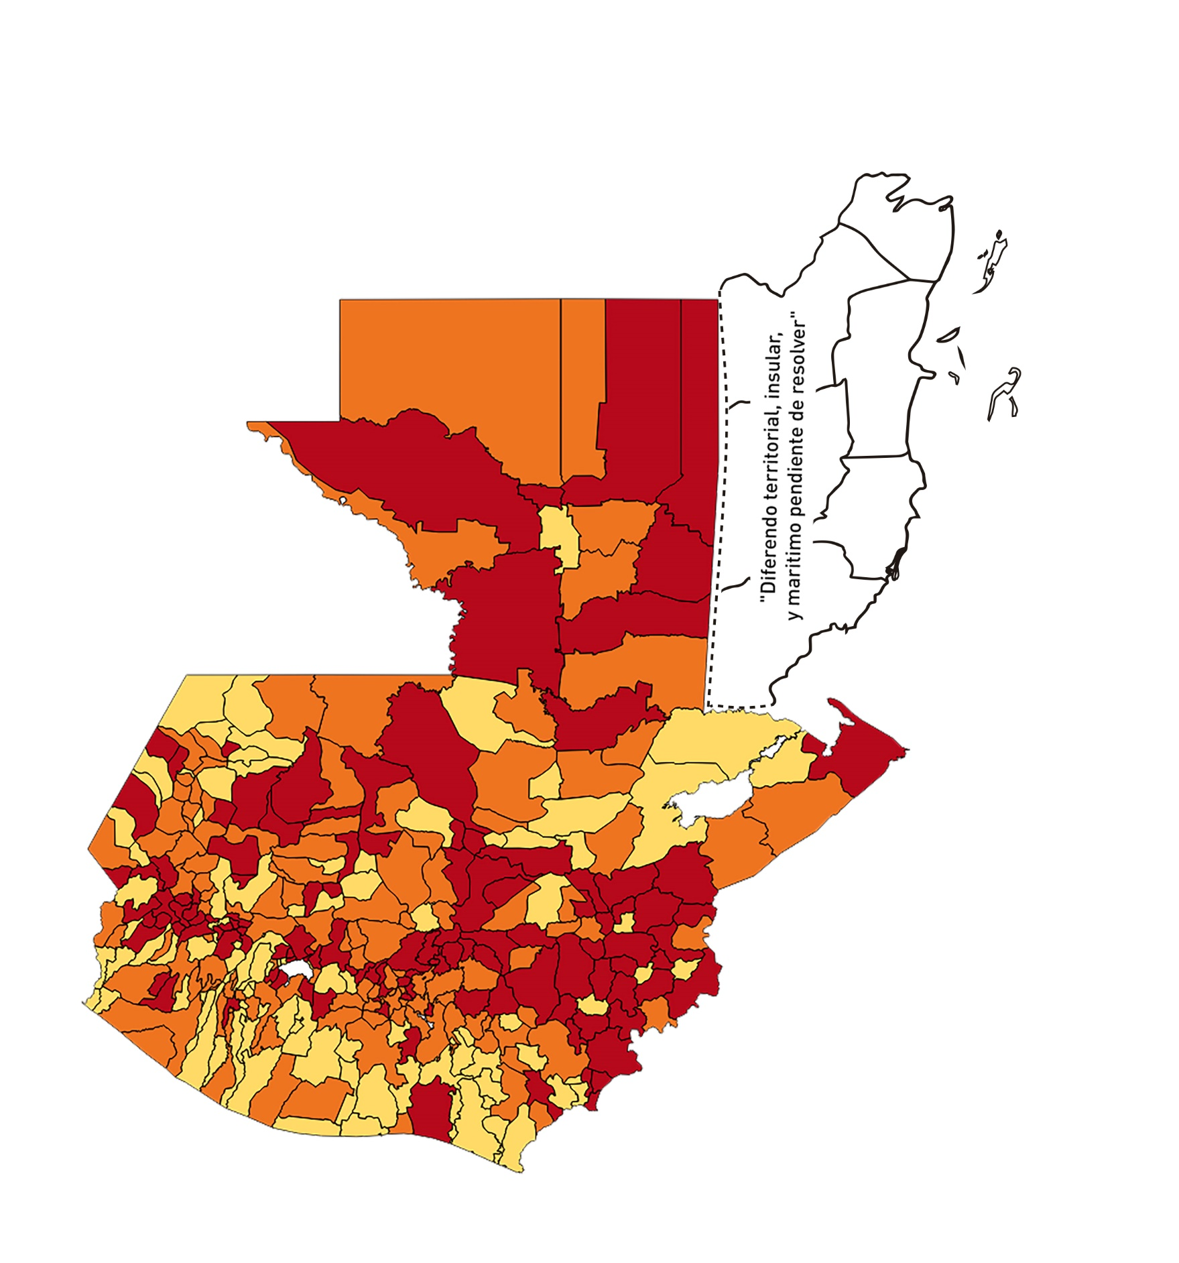
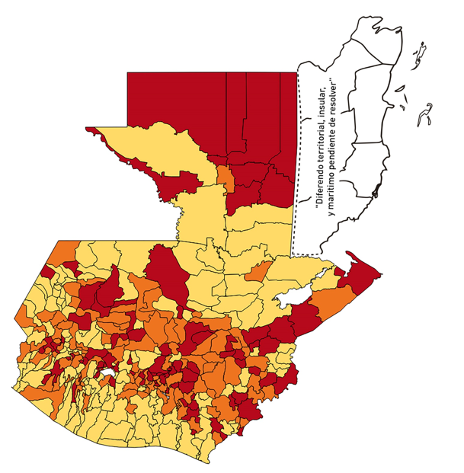
10- 23 de julio
 | 24 de julio al 6 de agosto |  | 7-20 DE AGOSTO
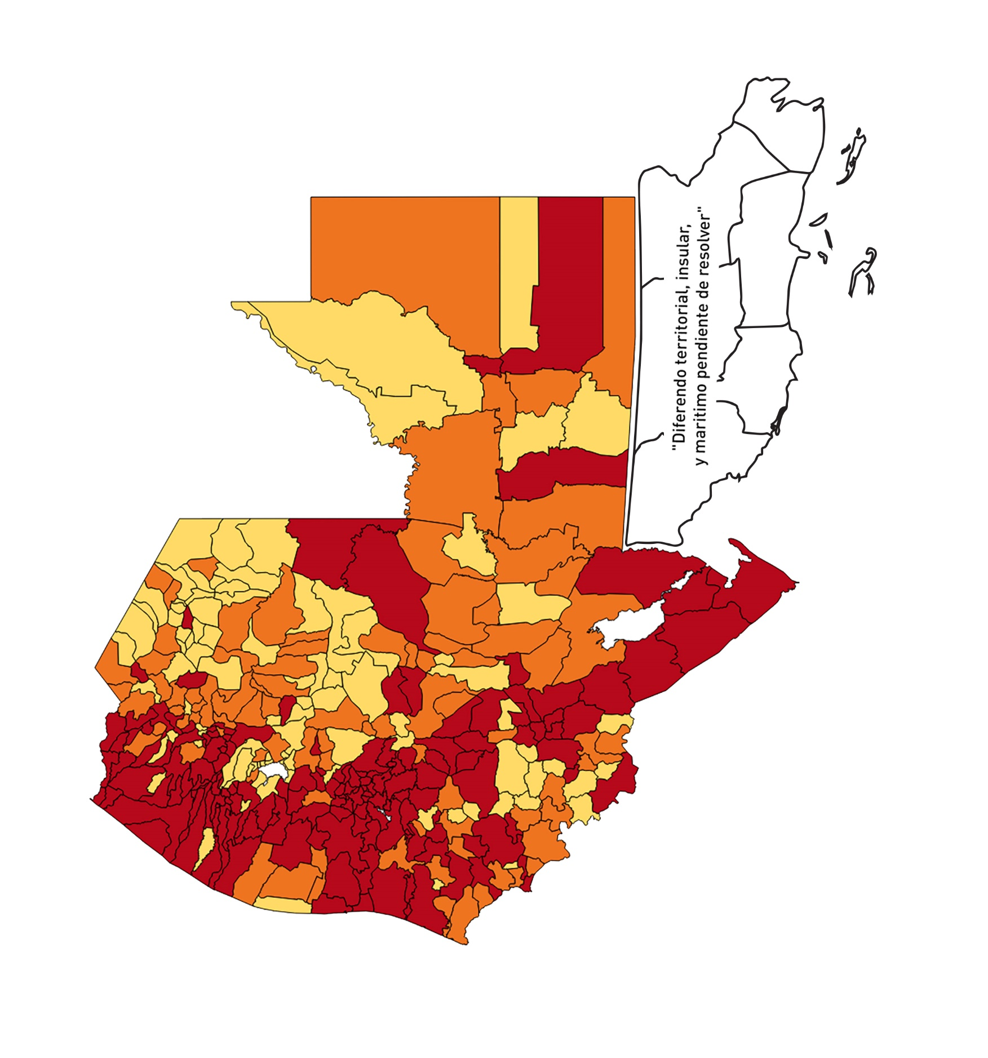
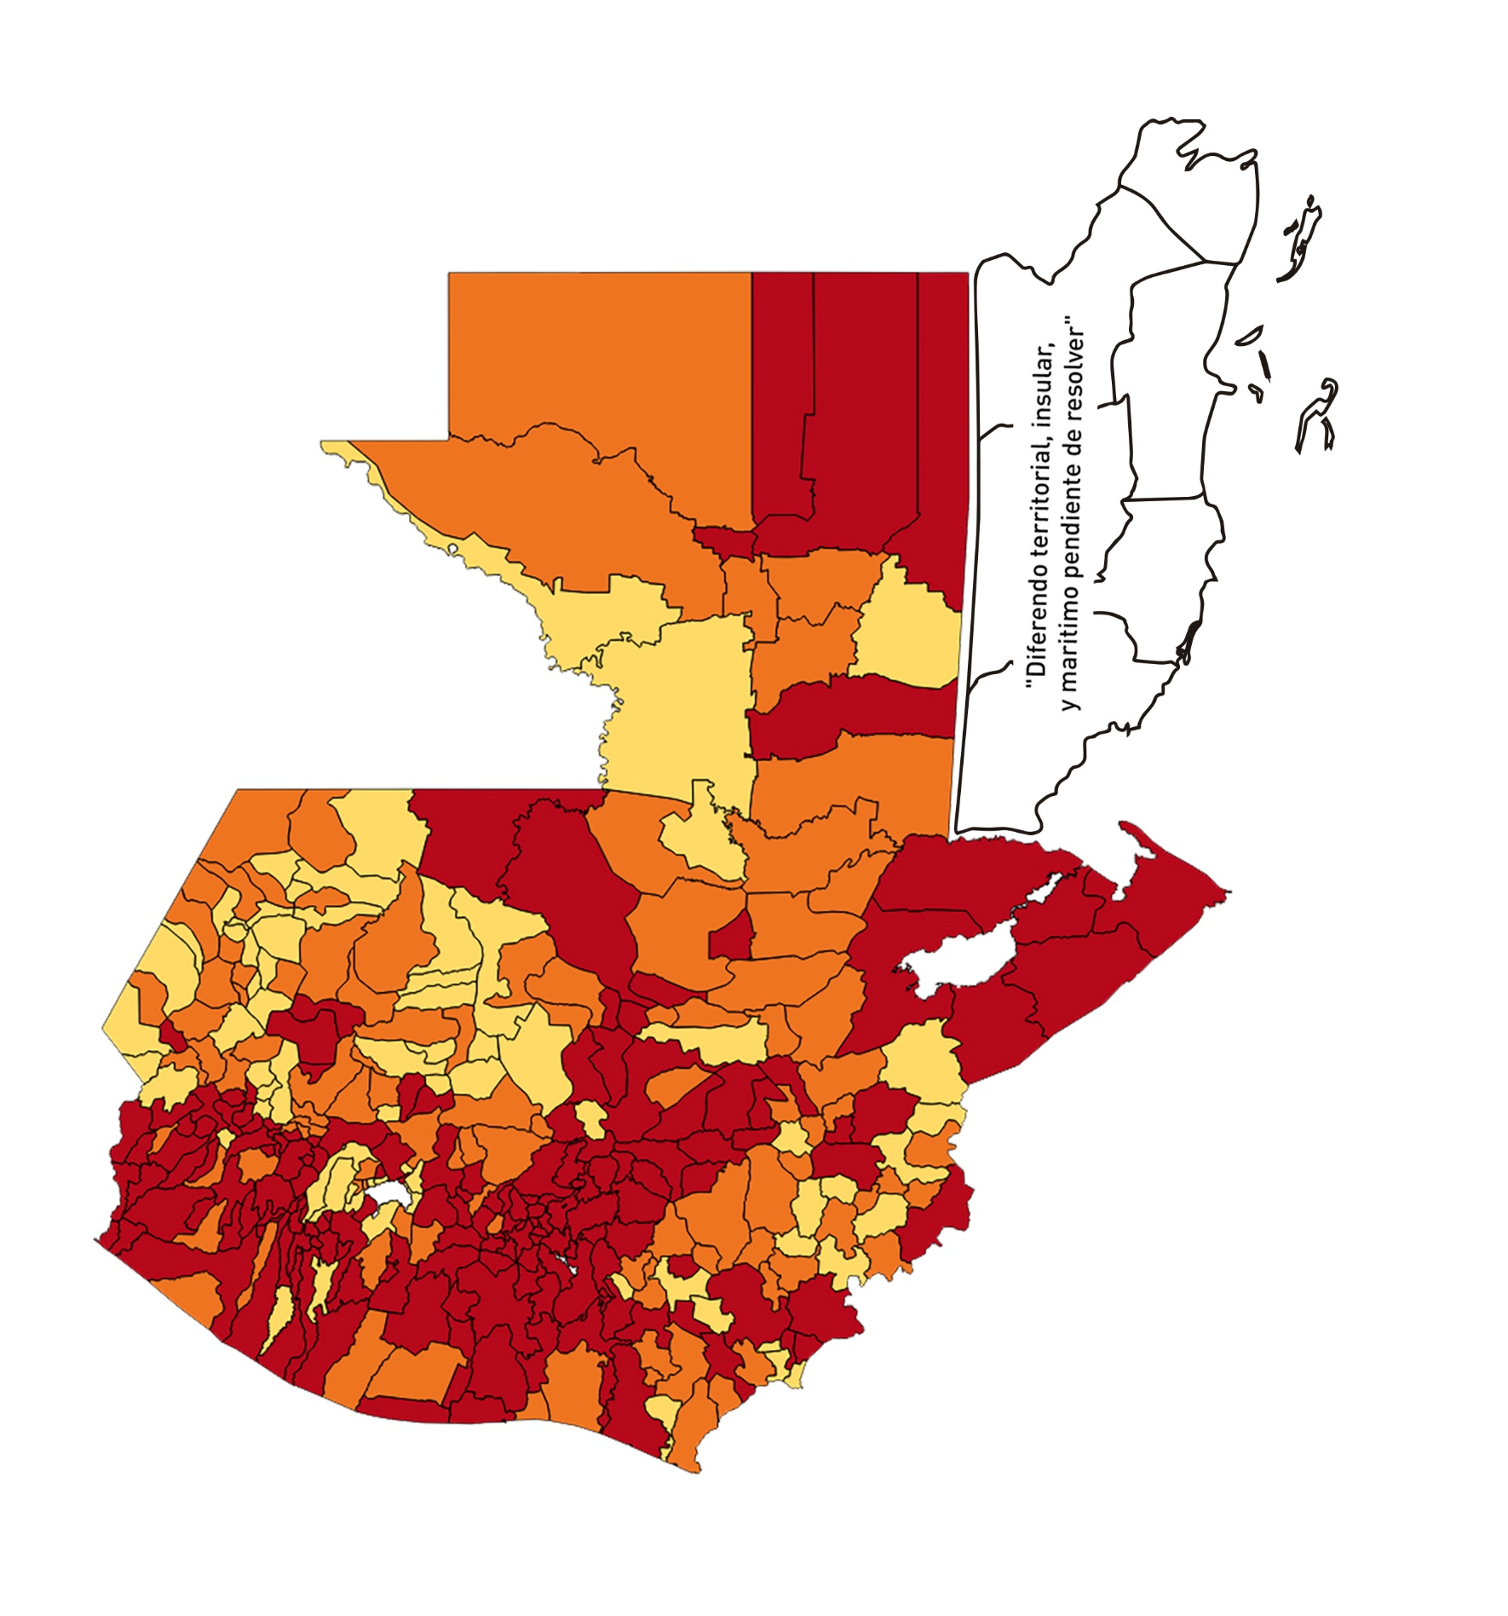
24 julio 6 agosto
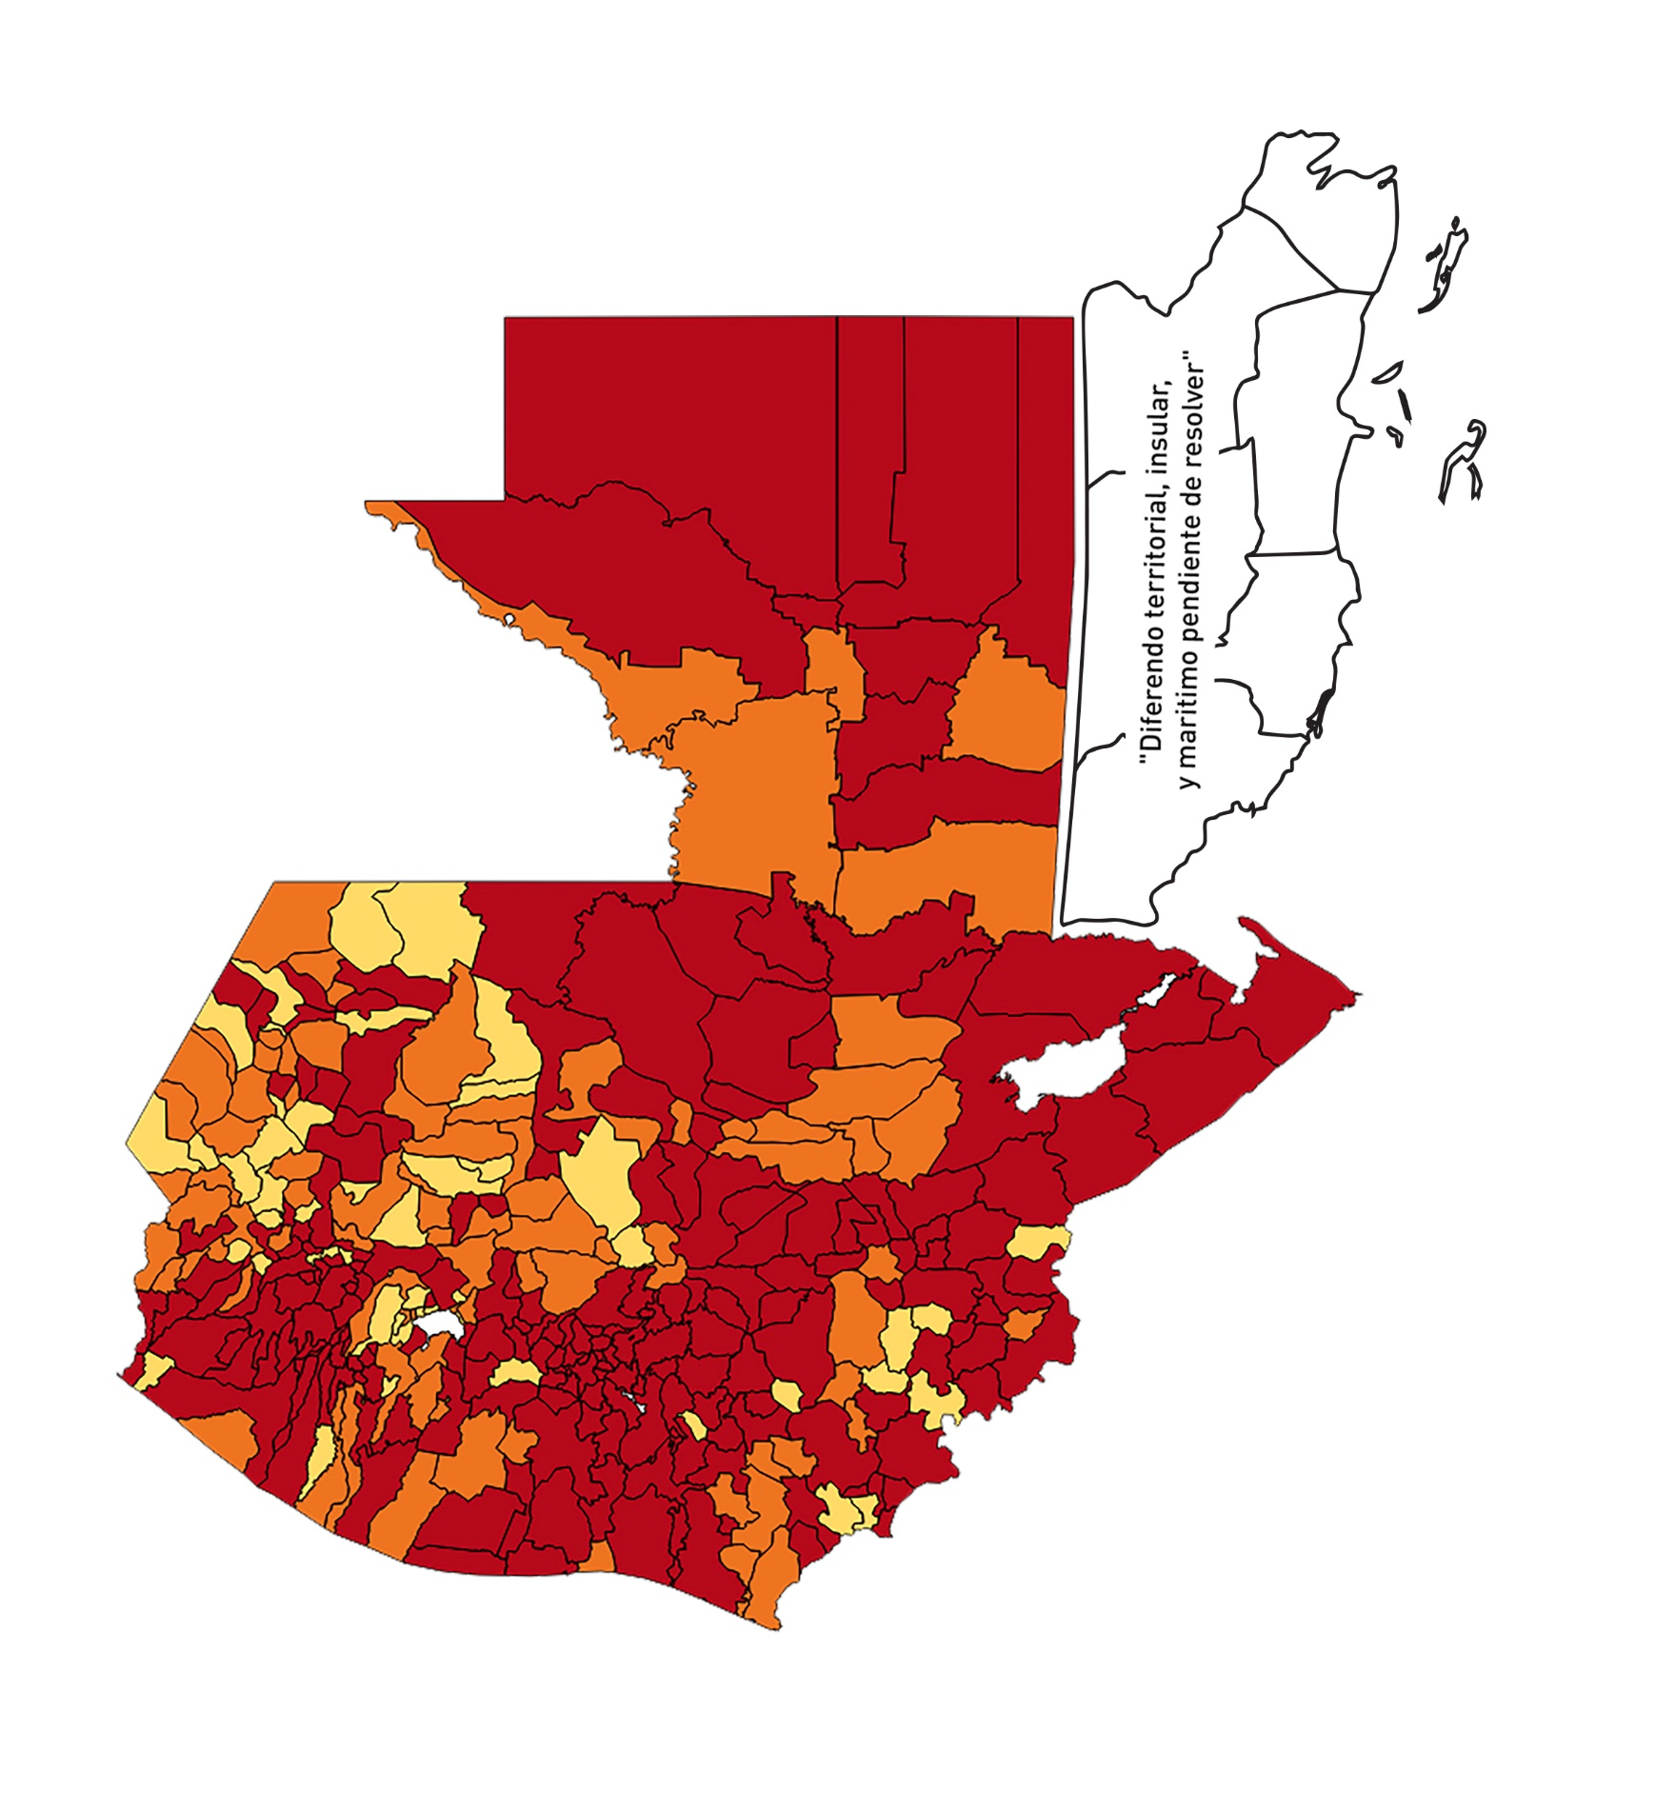
7-20 de agosto
10-23 de julio

21 - 3 de septiembre | 4-17 septiembre | 18 de septiembre a 1 de octubre
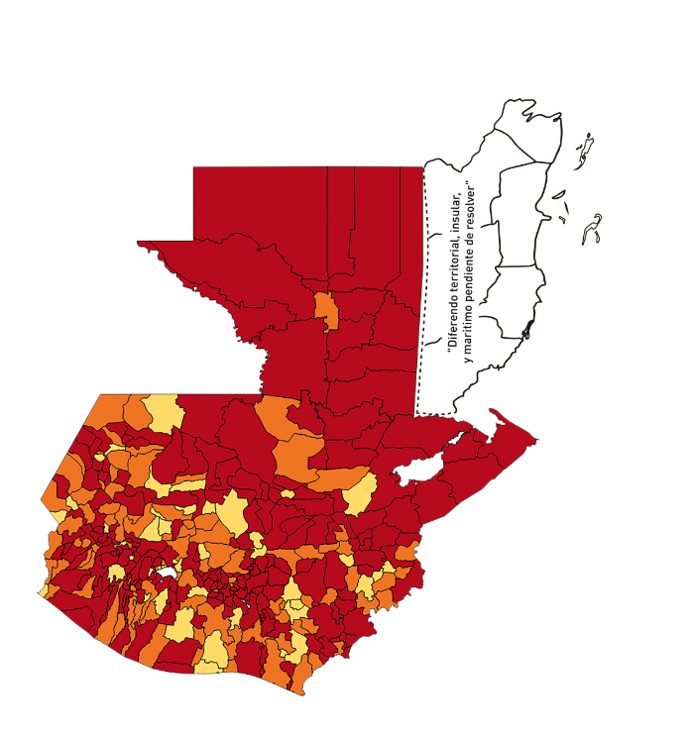
21 agosto -3 de septiembre
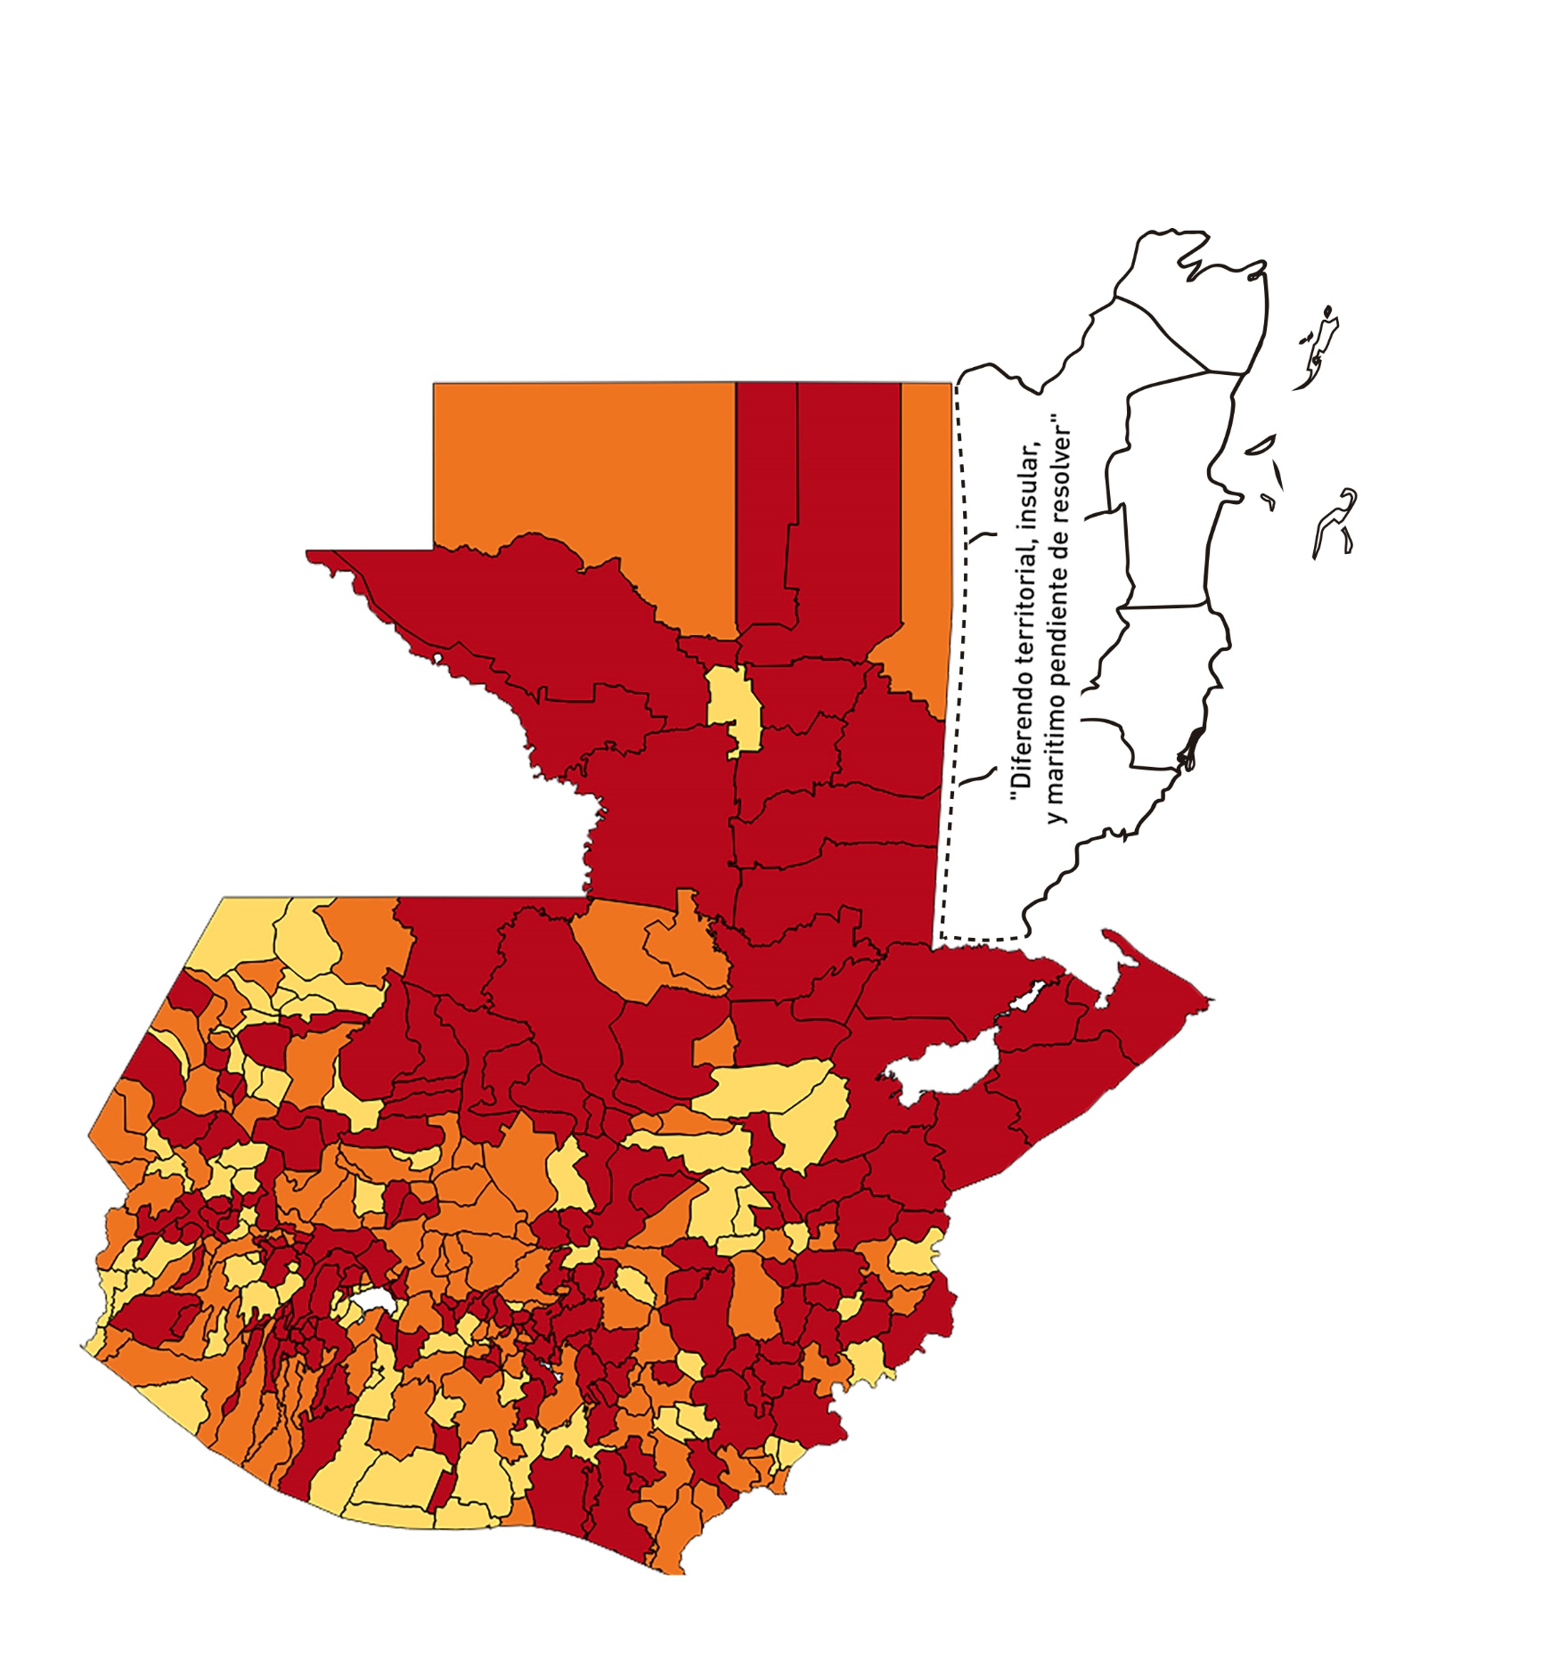
4-17 de septiembre
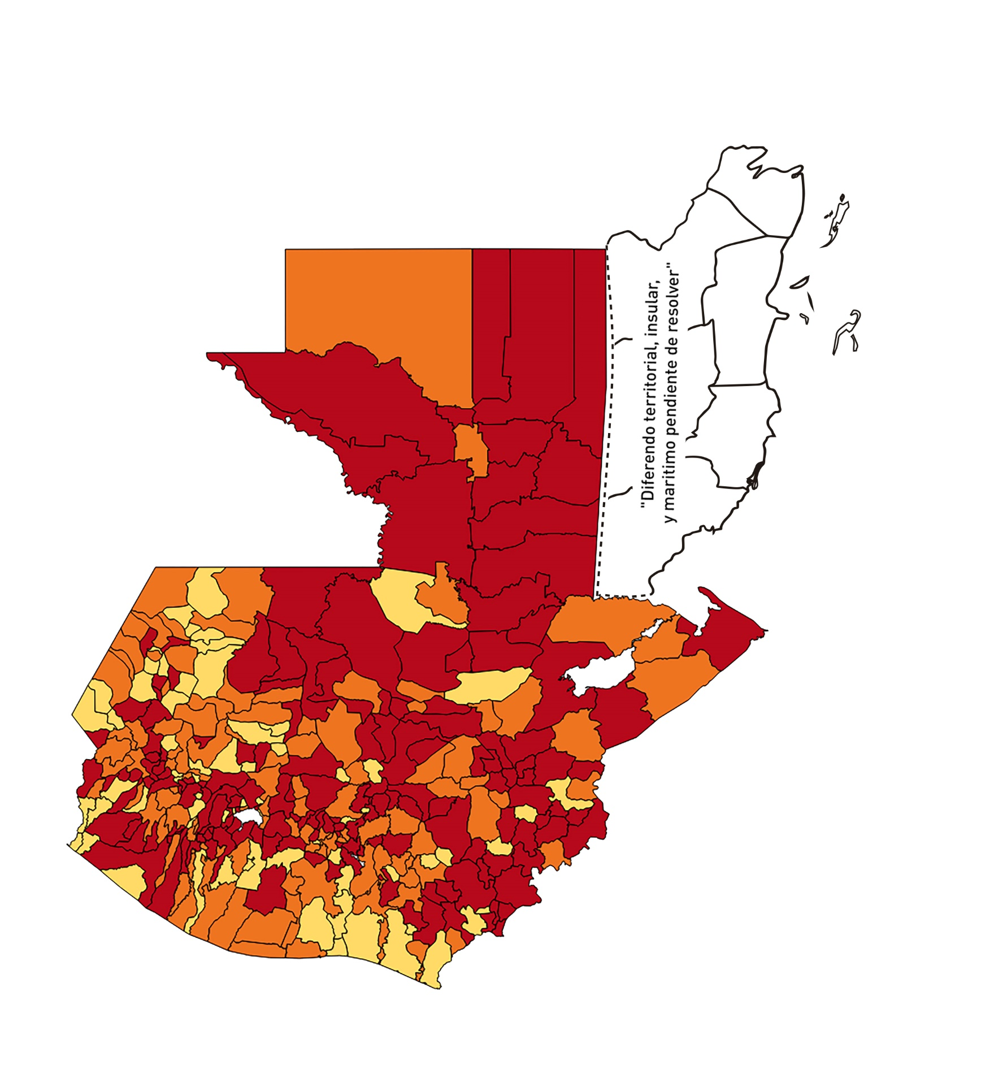
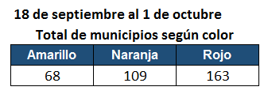

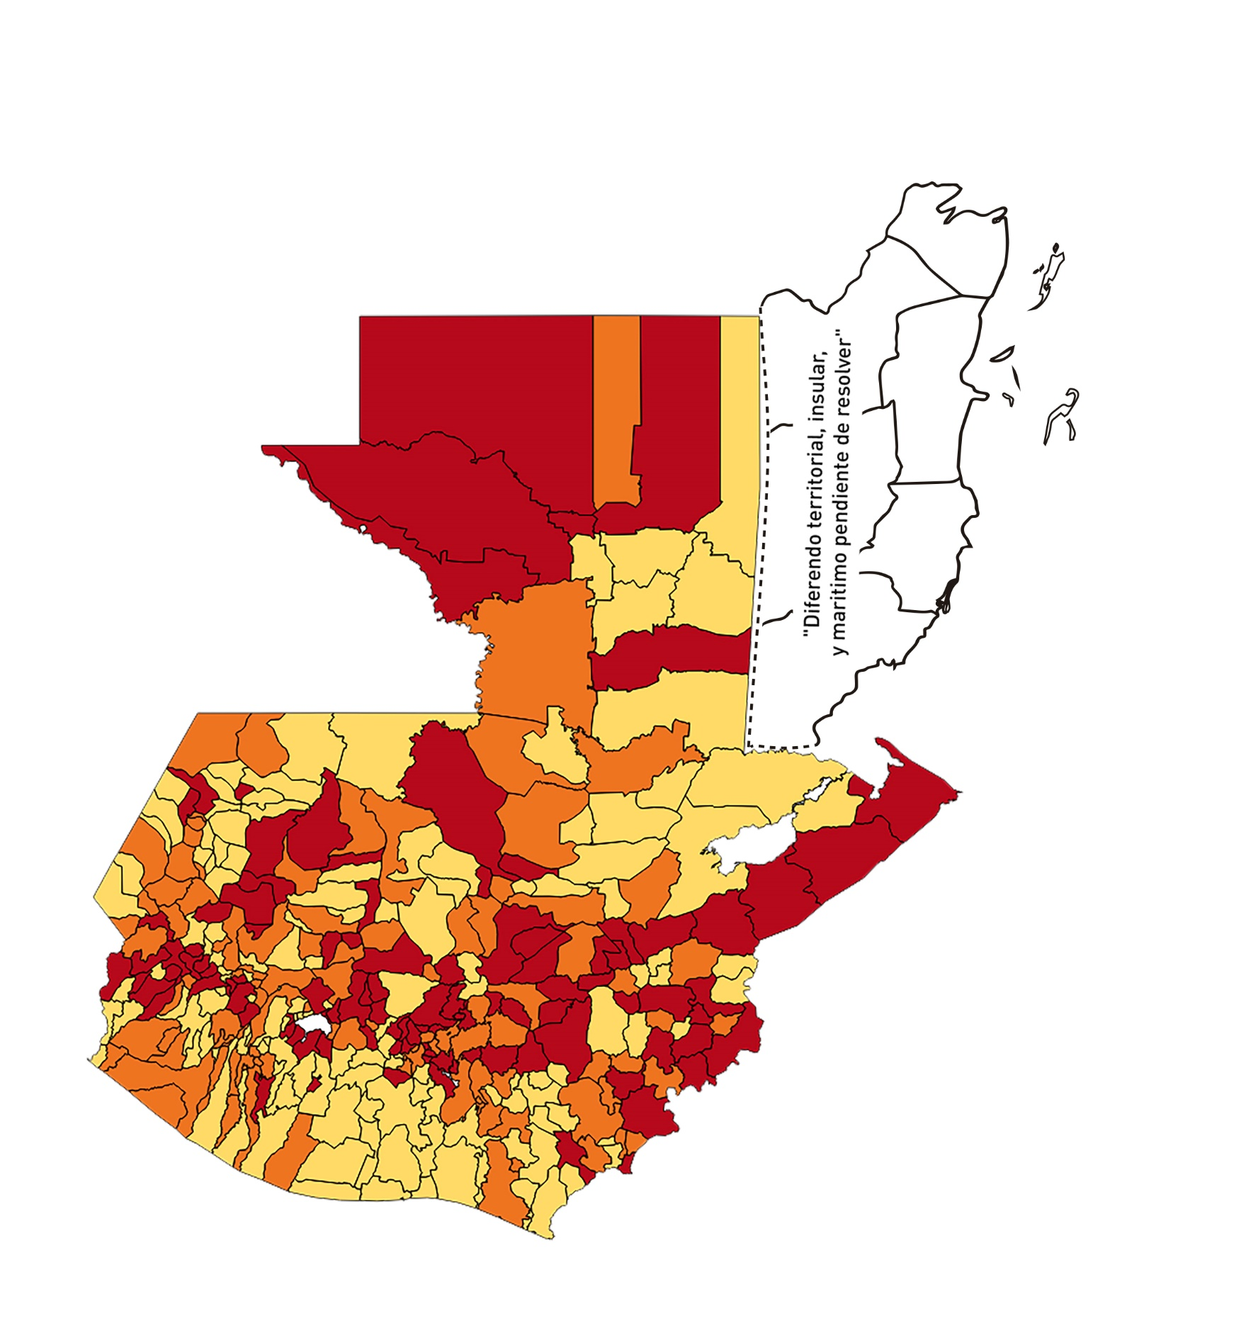
16 - 29 de octubre
30 de oct - 12 de nov

